策略分析
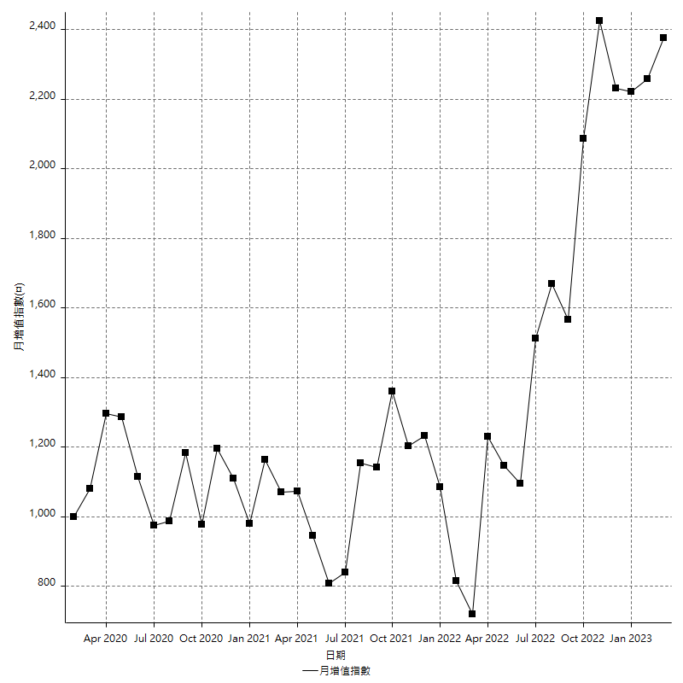
策略績效總結果

 | 所有交易 | 多單 | 空單
淨利 | 273400 | 6000 | 267400
毛利 | 2044000 | 403000 | 1641000
毛損 | -1770600 | -397000 | -1373600
調整後淨利 | 21011.599864 | -102587.09004 | 39048.826324
調整後毛利 | 1902274.0999 | 344831.96038 | 1511267.559
調整後毛損 | -1881262.5 | -447419.05042 | -1472218.7327
特定淨利 | -397000 | -39200 | -357800
特定毛利 | 1356800 | 357800 | 999000
特定毛損 | -1753800 | -397000 | -1356800
帳戶所需金額 | 151000 | 71400 | 127600
帳戶報酬 | 181.05960265 | 8.4033613445 | 209.56112853
初始資本報酬 | 136.7 | 3 | 133.7
最大策略虧損 | -169200 | -105600 | -145800
最大策略虧損 (%) | -56.212624585 | -44.519392917 | -45.5625
最大平倉交易虧損 | -151000 | -71400 | -127600
最大平倉交易虧損 (%) | -52.723463687 | -34.795321637 | -41.808650066
最大的策略虧損報酬 | 1.6158392435 | 0.056818181818 | 1.8340192044
獲利因子 | 1.1544109341 | 1.0151133501 | 1.1946709377
調整獲利因子 | 1.0111688825 | -0.77071362978 | 1.026523794
特定獲利因子 | -0.77363439389 | -0.90125944584 | -0.73629127358
最大持有契約數量 | 1 | 1 | 1
滑價支付 | 186400 | 44000 | 142400
佣金支付 | 0 | 0 | 0
未平倉部位損益 | n/a | n/a | n/a
年報酬率 | 44.381631977 | 0.97399338646 | 43.40763859
月報酬率 | 3.6984693314 | 0.081166115539 | 3.6173032158
買進持有績效 | 74850.66228 | 69805.387949 | 74850.66228
平均月報酬 | 7194.7368421
月報酬的標準差 | 39979.629593

績效比率

成長潛力比(Upside Potential Ratio) | 12.986567269
夏普比率 | 0.19971768652
索丁諾比率 | 0.59743381059
Fouse 比率 | 0.026898792998
Calmar 比率 | 0.0027184466019
Sterling 比率 | 0.001903476875
淨利/最大損失百分比 | 1627.3809524
淨利/最大交易績效拉回百分比 | 1667.0731707
淨利/最大策略績效拉回百分比 | 161.58392435
特定淨利/最大損失百分比 | -2363.0952381
特定淨利/最大交易績效拉回百分比 | -2420.7317073
特定淨利/最大策略績效拉回百分比 | -234.63356974
調整後淨利/最大損失百分比 | 125.06904681
調整後淨利/最大交易績效拉回百分比 | 128.11951137
調整後淨利/最大策略績效拉回百分比 | 12.41820323

時間分析

交易期間 | 3 Yrs, 1 Mth, 3 Dys, 11 Mins
策略在市場的時間 | 24 Dys, 16 Hrs, 50 Mins
策略在市場的時間百分比 | 2.1956641035
最長的持平期間 | 14 Dys, 23 Hrs, 26 Mins
最大獲利日期 | 2021-07-28
最大虧損日期 | 2021-02-19
最大策略虧損日期 | 3/3/22
最大平倉交易虧損日期 | 3/2/22

詳細權益曲線

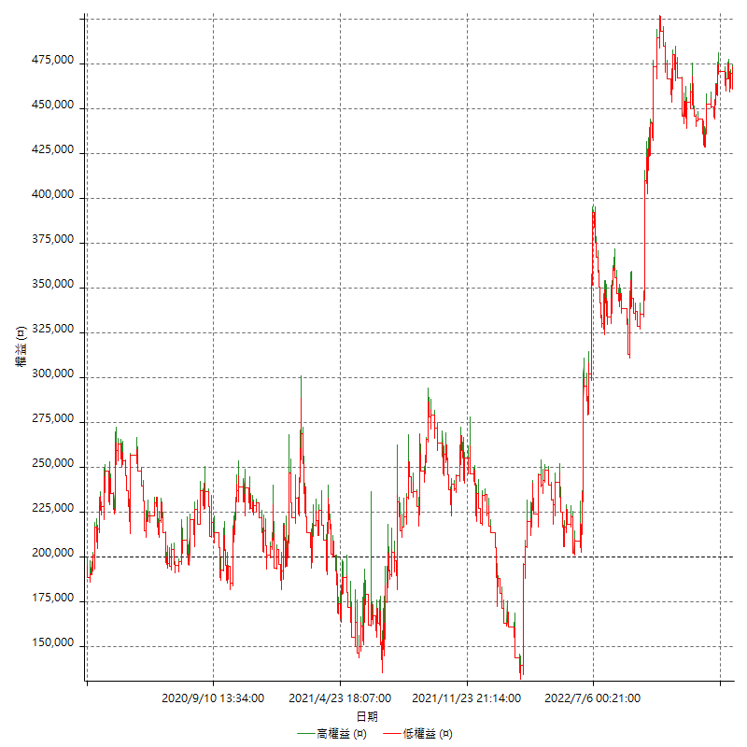

詳細權益曲線及績效拉回

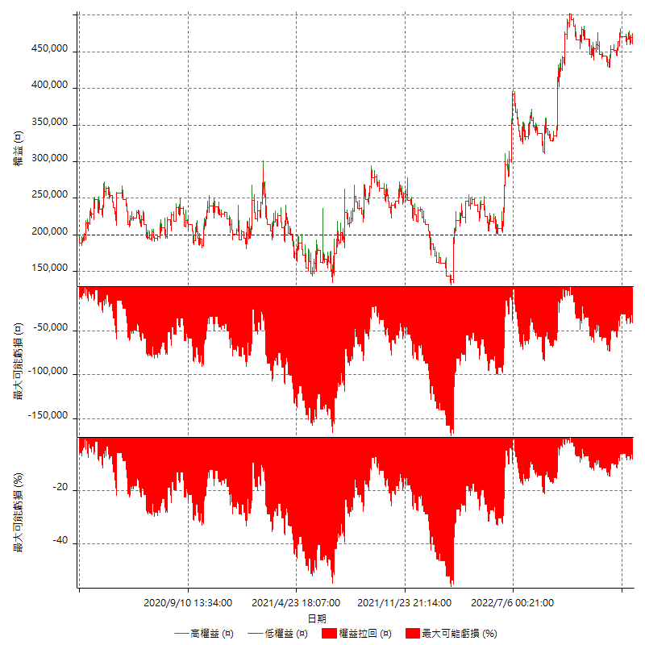

多單詳細權益曲線

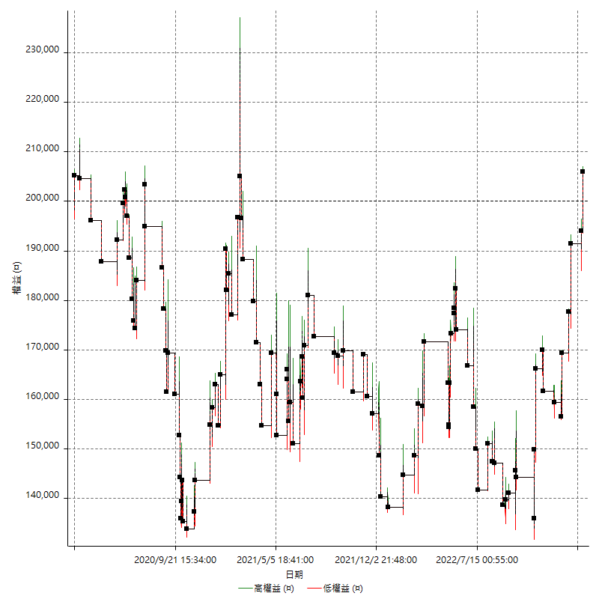

空單詳細權益曲線

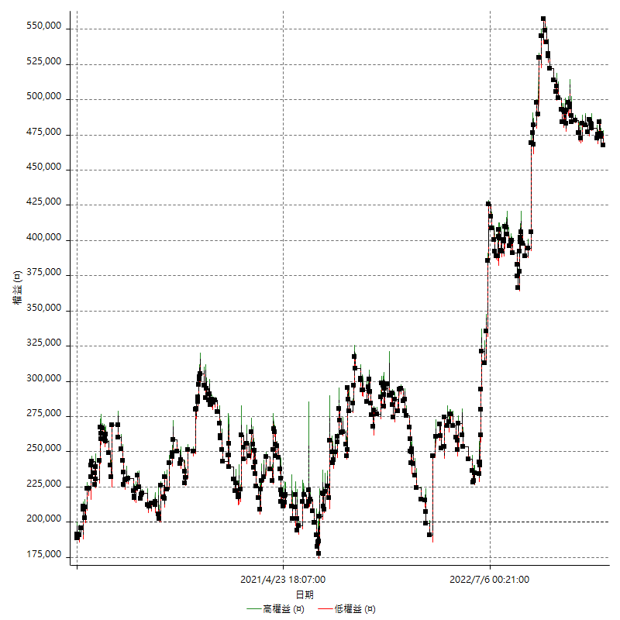

權益增加 & 拉回

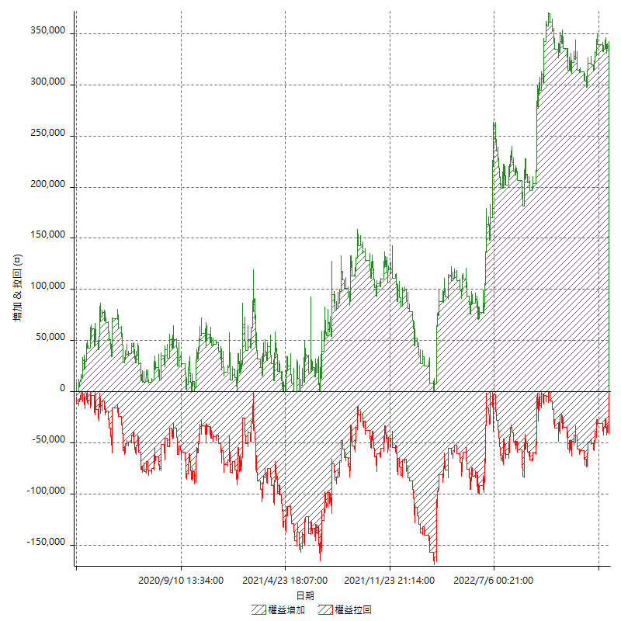

權益增加 & 拉回(%)

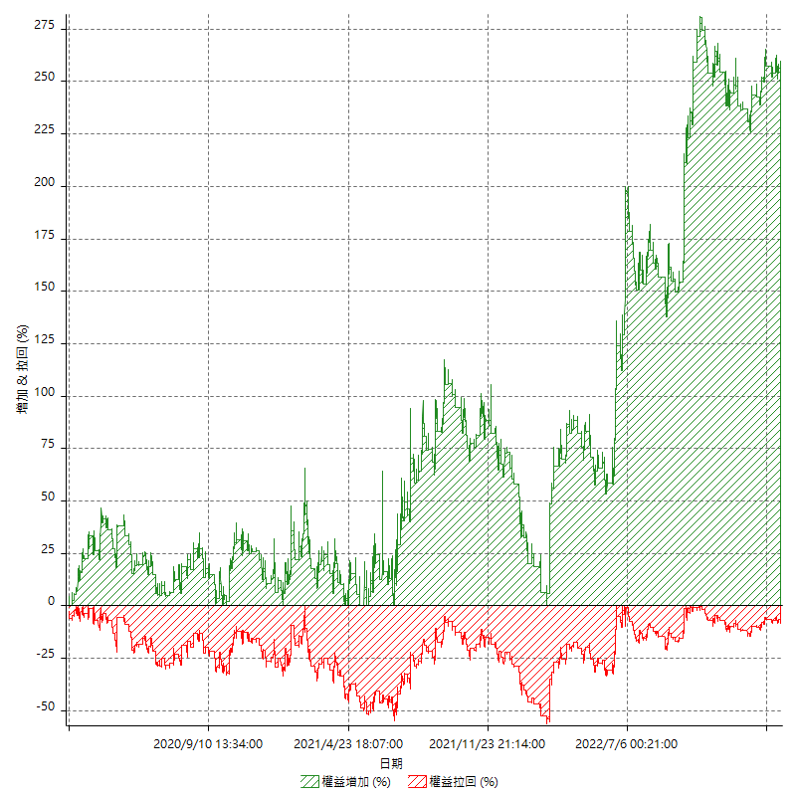

平倉權益曲線

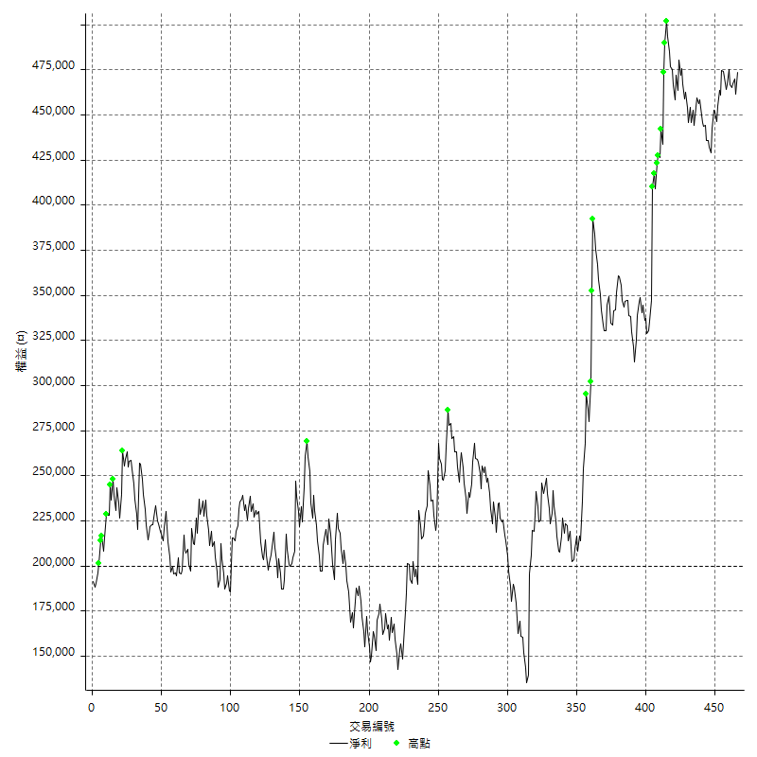

平倉權益曲線及績效拉回

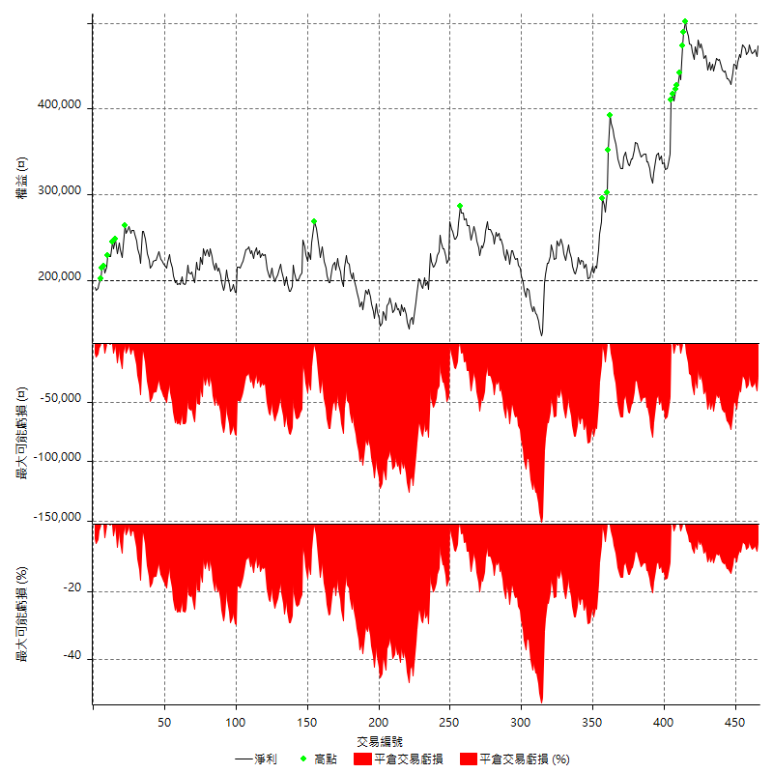

買進持有績效

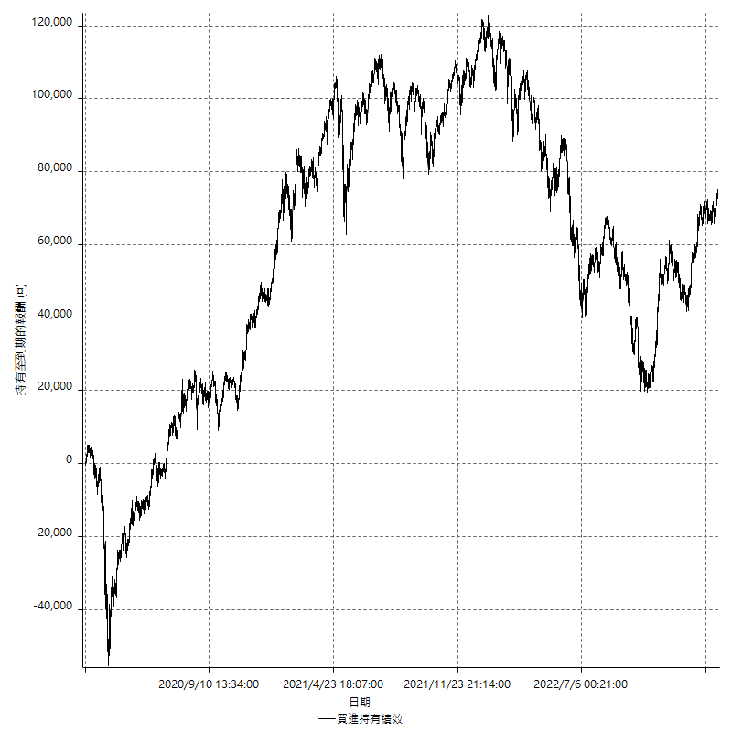

月增值指數

交易分析
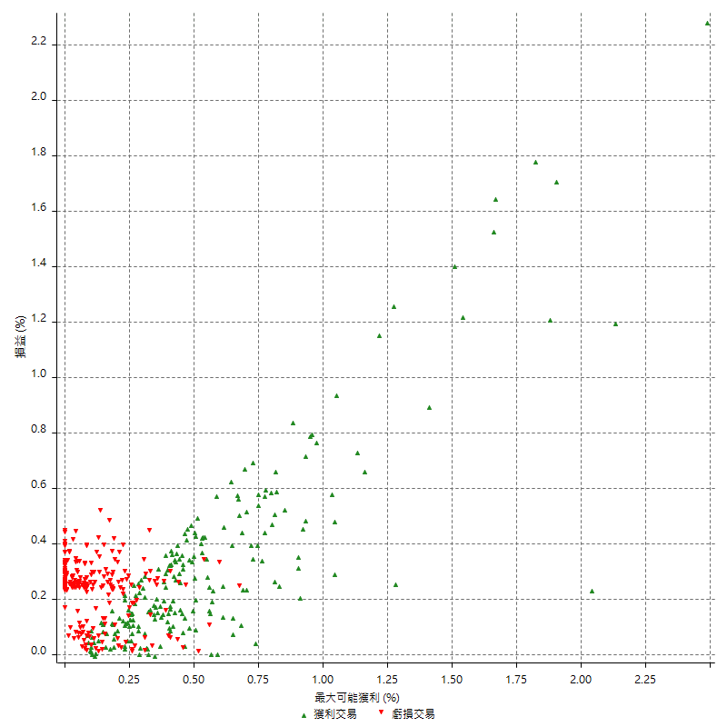
總交易分析

 | 所有交易 | 多單 | 空單
交易總次數 | 466 | 110 | 356
未平倉交易總數量 | 0 | 0 | 0
獲利交易次數 | 208 | 48 | 160
虧損交易次數 | 256 | 62 | 194
勝率 | 44.635193133 | 43.636363636 | 44.943820225
平均交易(獲利 & 虧損) | 586.69527897 | 54.545454545 | 751.12359551
平均獲利交易 | 9826.9230769 | 8395.8333333 | 10256.25
平均虧損交易 | -6916.40625 | -6403.2258065 | -7080.4123711
平均獲利/平均虧損 比率 | 1.4208134574 | 1.3111880772 | 1.4485385119
最大的交易獲利 | 63200 | 25400 | 63200
最大的交易虧損 | -16800 | -8400 | -16800
平倉交易的平均K棒數 | 5.1 | 5.1 | 5.1
獲利平倉交易的平均K棒數 | 6.8 | 6.7 | 6.8
虧損平倉交易的平均K棒數 | 3.8 | 3.9 | 3.7
平倉交易間的平均K棒數 | 7 | n/a | 7
獲利平倉交易間的平均K棒數 | 245.1 | 1084.8 | 320.6
虧損平倉交易間的平均K棒數 | 200.9 | 841.1 | 266.3

極端交易

 | 全部 | 正 | 負
1 Std. Deviation of Avg. Trade | 10813.774322 | 9875.0476623 | 2813.1979526
平均交易金額 +1標準差 | 11400.4696 | 19701.970739 | -4103.2082974
平均交易金額 -1標準差 | -10227.079043 | -48.124585353 | -9729.6042026
極端交易次數 | 22 | 21 | 1
極端交易損益比 | 670400 | 687200 | -16800

最大獲利/最大虧損

 | 最大可能獲利 | 最大可能虧損
最大值 | 73000 | -16400
最大值日期 | 2021-07-28 | 2021-02-19
平均值 | 9027.8969957 | -5291.416309
最大值 (%) | 2.4873463485 | -0.50316009081
最大值 (%) 日期 | 2022-09-28 | 2021-02-19
平均值 (%) | 0.30569501353 | -0.18077003873
1標準差 | 10724.490848 | 2856.1744718
平均交易金額 +1標準差 | 19752.387844 | -2435.2418372
平均交易金額 -1標準差 | -1696.5938526 | -8147.5907808

交易序列分析

Z值 | -0.35820715566
信賴界限 | 0.27981209593
策略精確預期 | 586.69527897
最大連續獲利交易次數 | 6
最大連續虧損交易次數 | 8
最大連續獲利金額 | 112600
最大連續虧損金額 | -62000
最大連續獲利 (%) | 62.333825702
最大連續虧損 (%) | -20.053238687

交易序列統計量

連續獲利 | 序列編號 | 序列的平均獲利 | 下筆交易的平均虧損
1 | 60 | 8926.6666667 | -7180
2 | 31 | 9361.2903226 | -6574.1935484
3 | 9 | 13200 | -8155.5555556
4 | 8 | 11662.5 | -5475
5 | 3 | 10333.333333 | -8400
6 | 2 | 3616.6666667 | -8400
連續虧損 | 序列編號 | 序列的平均虧損 | 下筆交易的平均獲利
1 | 51 | -6776.4705882 | 8349.0196078
2 | 25 | -6808 | 8384
3 | 15 | -6973.3333333 | 6653.3333333
4 | 11 | -7072.7272727 | 10127.272727
5 | 8 | -6660 | 10775
6 | 3 | -7288.8888889 | 8933.3333333
8 | 1 | -7750 | 200

總交易

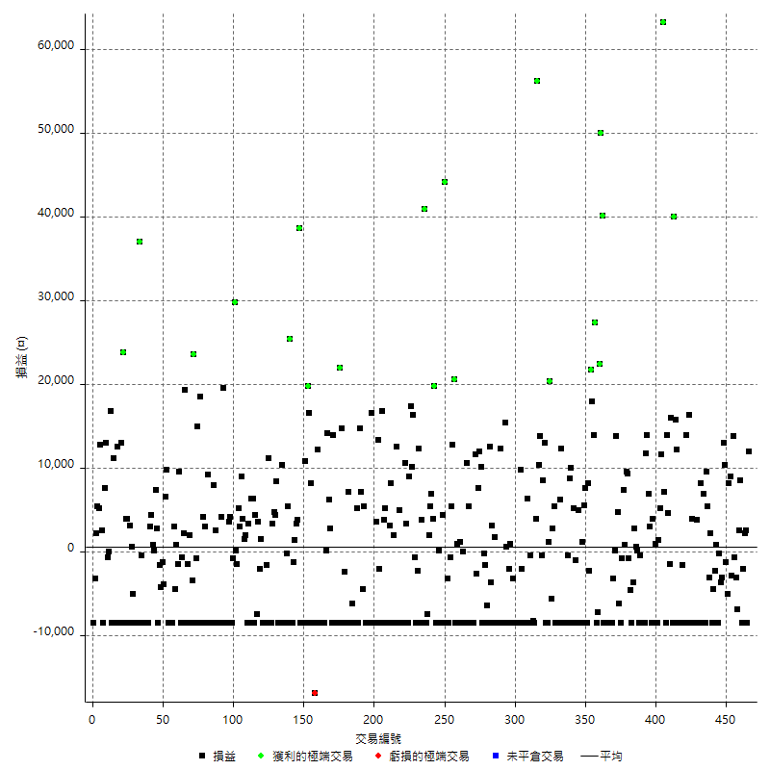

獲利交易

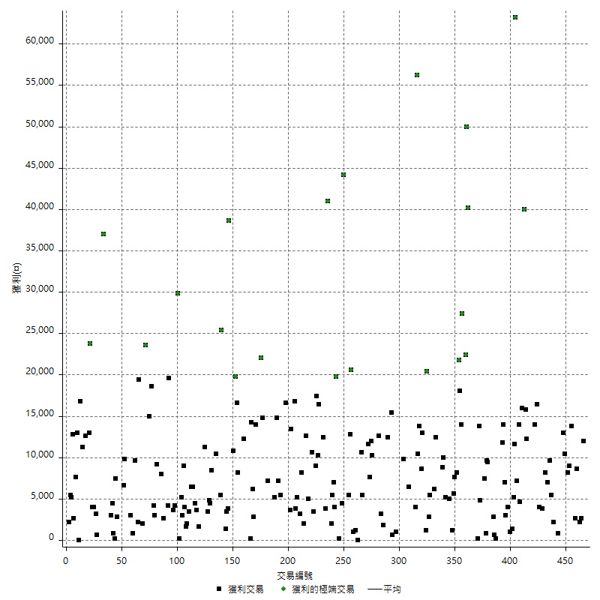

虧損交易

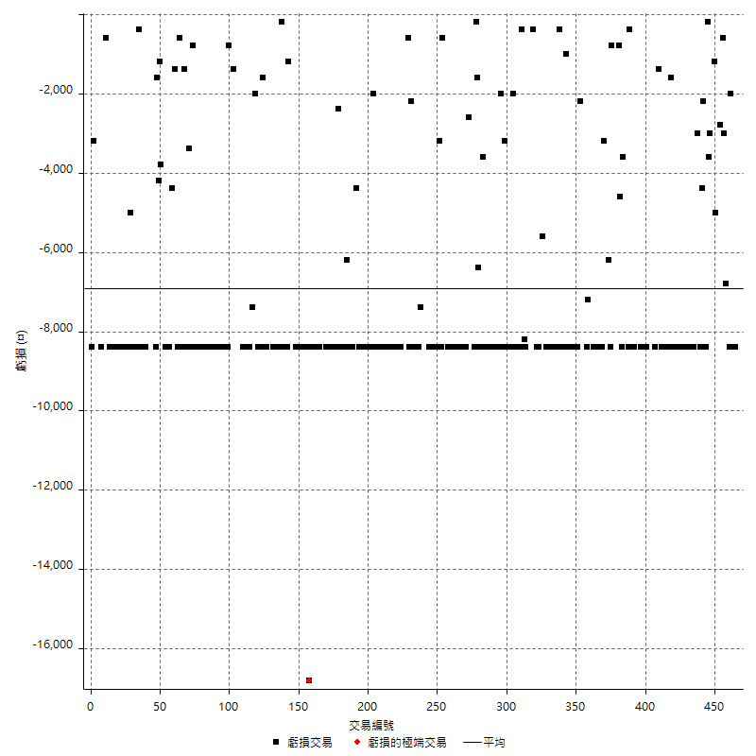

最大可能虧損

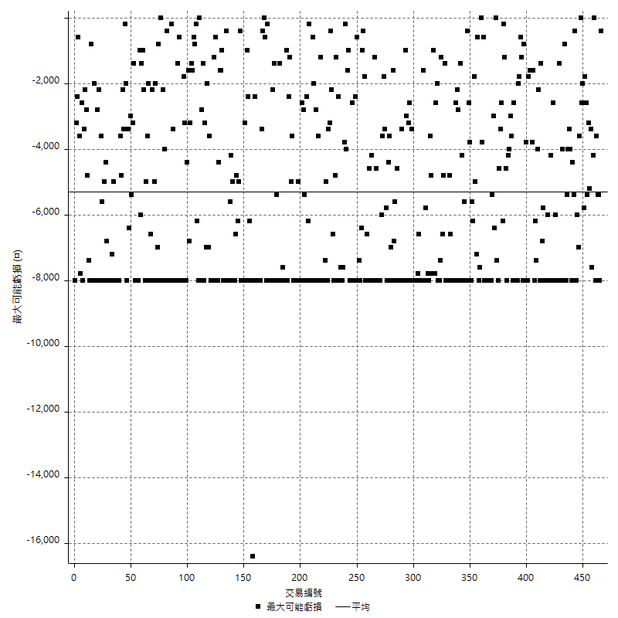

虧損的損益

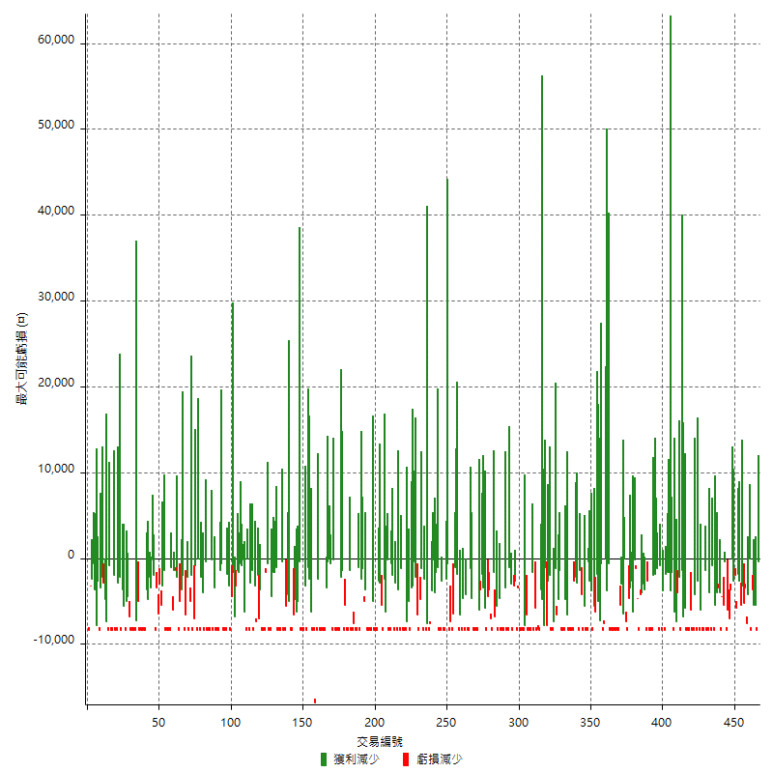

最大虧損幅度

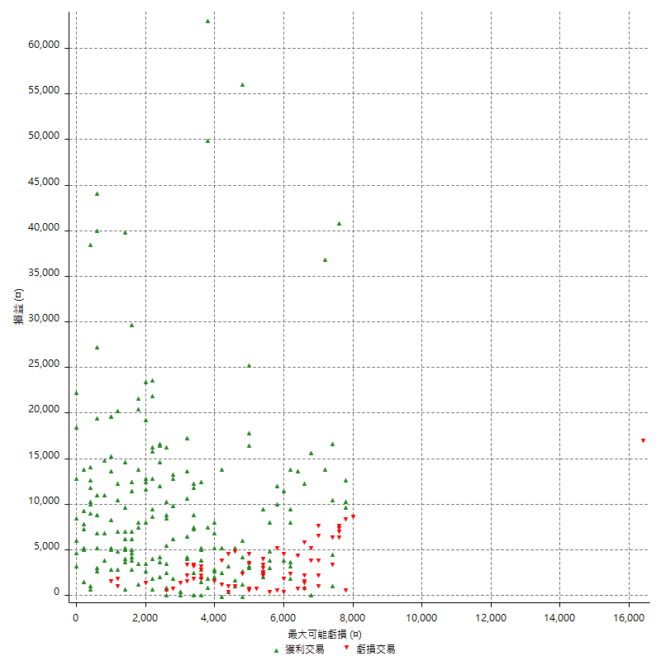

最大虧損幅度 (%)

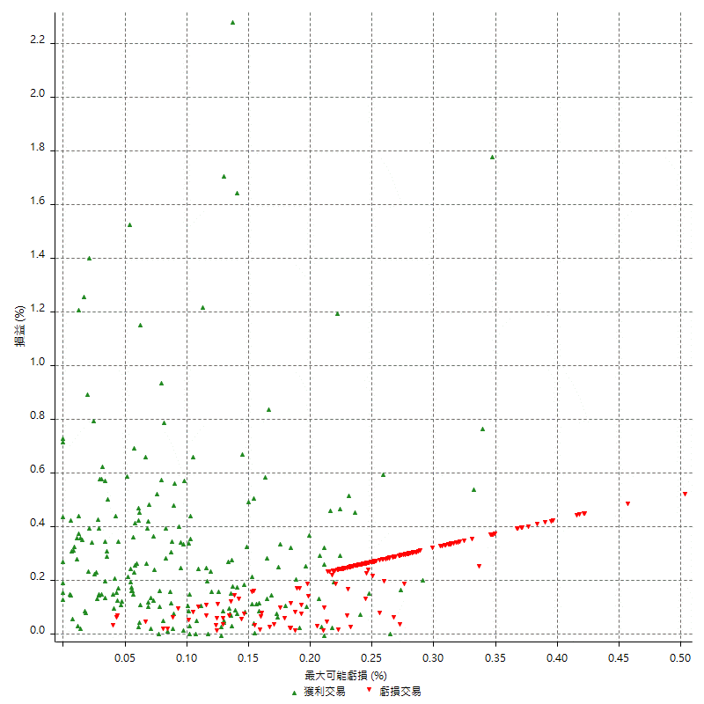

最大可能獲利

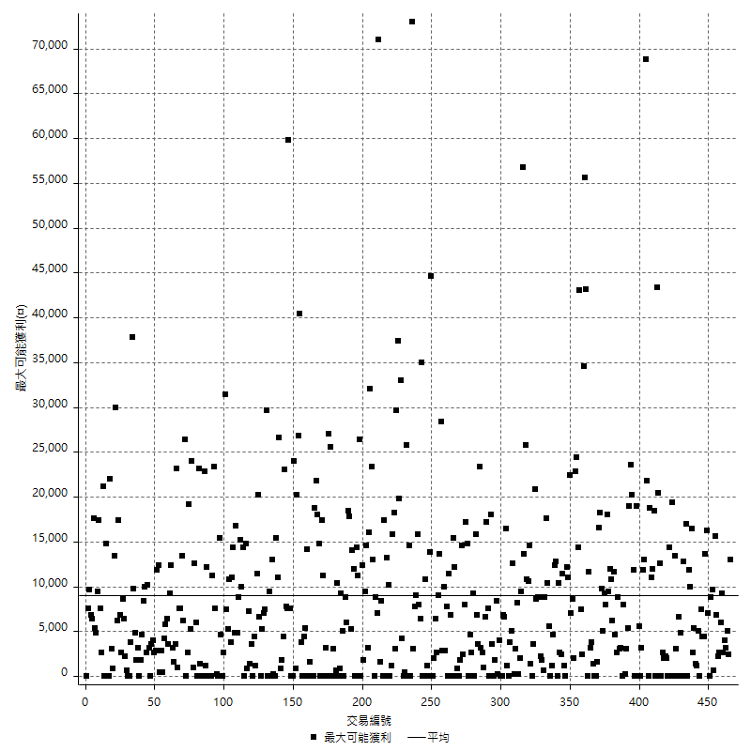

獲利的損益

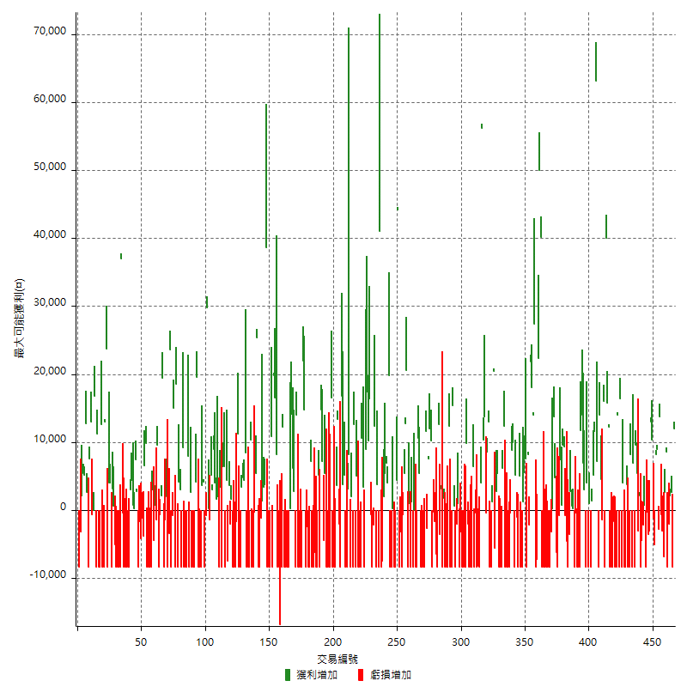

最大獲利幅度

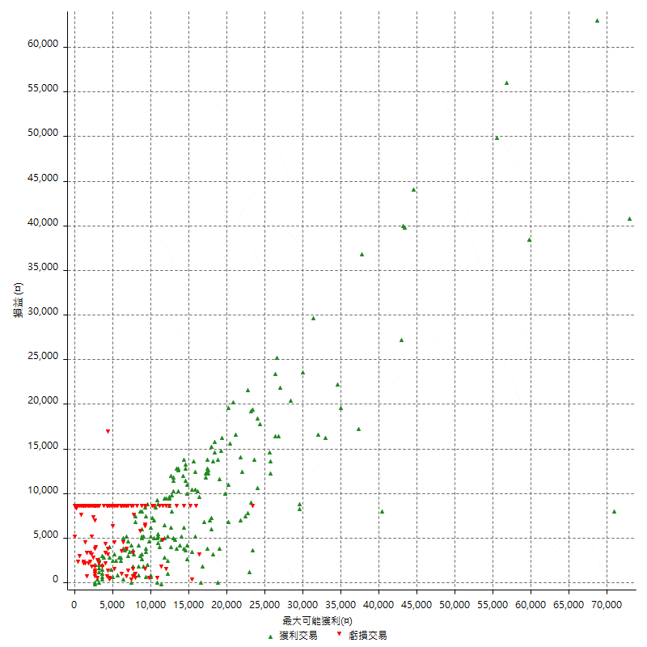

最大獲利幅度 (%)

週期性分析
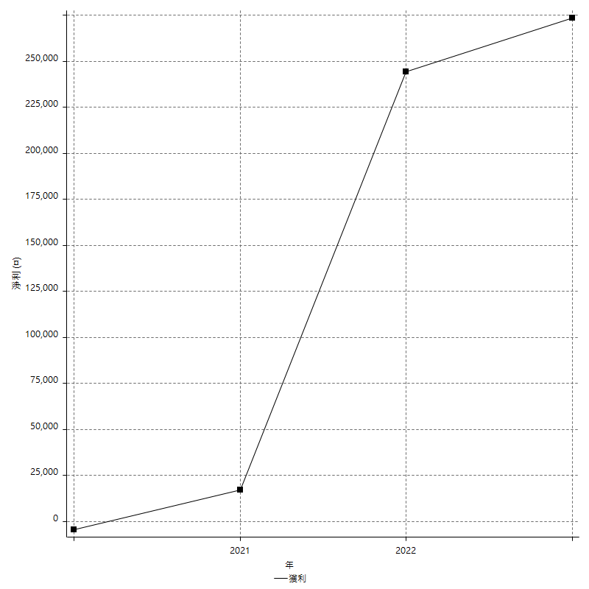
Daily Period Analysis

期間 | 獲利(¤) | 獲利(%) | 毛利 | 毛損 | 交易次數 | 勝率
2023-03-07 | 3600 | 0.7662835249 | 12000 | -8400 | 2 | 50
2023-03-03 | 2600 | 0.55650684932 | 2600 | 0 | 1 | 100
2023-03-02 | 200 | 0.042826552463 | 2200 | -2000 | 2 | 50
2023-03-01 | -8400 | -1.766933109 | 0 | -8400 | 1 | 0
2023-02-24 | 8600 | 1.8423307626 | 8600 | 0 | 1 | 100
2023-02-21 | 2600 | 0.56010340371 | 2600 | 0 | 1 | 100
2023-02-20 | -6800 | -1.4437367304 | 0 | -6800 | 1 | 0
2023-02-09 | -3600 | -0.7585335019 | 0 | -3600 | 2 | 0
2023-02-08 | 13800 | 2.9947916667 | 13800 | 0 | 1 | 100
2023-02-07 | -2800 | -0.60396893874 | 0 | -2800 | 1 | 0
2023-02-03 | 9000 | 1.9797624285 | 9000 | 0 | 1 | 100
2023-02-02 | 8200 | 1.8369175627 | 8200 | 0 | 1 | 100
2023-02-01 | -5000 | -1.1076650421 | 0 | -5000 | 1 | 0
2023-01-17 | -1200 | -0.26513477684 | 0 | -1200 | 1 | 0
2023-01-10 | 10400 | 2.3518769787 | 10400 | 0 | 1 | 100
2023-01-09 | 13000 | 3.0288909599 | 13000 | 0 | 1 | 100
2023-01-06 | -6600 | -1.5144561726 | 0 | -6600 | 2 | 0
2023-01-04 | -200 | -0.045871559633 | 0 | -200 | 1 | 0
2023-01-03 | -8400 | -1.8901890189 | 0 | -8400 | 1 | 0
2022-12-26 | 800 | 0.18034265104 | 800 | 0 | 1 | 100
2022-12-22 | -2200 | -0.49349484074 | 0 | -2200 | 1 | 0
2022-12-19 | -12800 | -2.791103358 | 0 | -12800 | 2 | 0
2022-12-15 | -800 | -0.17414018285 | 2200 | -3000 | 2 | 50
2022-12-13 | 5400 | 1.1894273128 | 5400 | 0 | 1 | 100
2022-12-07 | 1200 | 0.26501766784 | 9600 | -8400 | 2 | 50
2022-12-06 | 7000 | 1.5702108569 | 7000 | 0 | 1 | 100
2022-12-05 | -8400 | -1.8494055482 | 0 | -8400 | 1 | 0
2022-12-02 | 8200 | 1.8385650224 | 8200 | 0 | 1 | 100
2022-11-30 | -16800 | -3.6300777874 | 0 | -16800 | 2 | 0
2022-11-29 | -4600 | -0.98416773641 | 3800 | -8400 | 2 | 50
2022-11-22 | -8400 | -1.7654476671 | 0 | -8400 | 1 | 0
2022-11-18 | 4000 | 0.84781687156 | 4000 | 0 | 1 | 100
2022-11-17 | -8400 | -1.749271137 | 0 | -8400 | 1 | 0
2022-11-15 | 16400 | 3.5360068995 | 16400 | 0 | 1 | 100
2022-11-14 | -8400 | -1.7789072427 | 0 | -8400 | 1 | 0
2022-11-11 | 5600 | 1.2001714531 | 14000 | -8400 | 2 | 50
2022-11-04 | -8400 | -1.7684210526 | 0 | -8400 | 1 | 0
2022-11-02 | -10000 | -2.0618556701 | 0 | -10000 | 2 | 0
2022-10-31 | -8400 | -1.7024726388 | 0 | -8400 | 1 | 0
2022-10-26 | -8400 | -1.6739736947 | 0 | -8400 | 1 | 0
2022-10-24 | 12200 | 2.4918300654 | 12200 | 0 | 1 | 100
2022-10-19 | 15800 | 3.3347403968 | 15800 | 0 | 1 | 100
2022-10-13 | 40000 | 9.2208390964 | 40000 | 0 | 1 | 100
2022-10-12 | -8400 | -1.8995929444 | 0 | -8400 | 1 | 0
2022-10-07 | 16000 | 3.7541060535 | 16000 | 0 | 1 | 100
2022-10-05 | -1400 | -0.32740879326 | 0 | -1400 | 1 | 0
2022-10-04 | 4600 | 1.0874704492 | 4600 | 0 | 1 | 100
2022-10-03 | 5600 | 1.3416387159 | 14000 | -8400 | 2 | 50
2022-09-30 | 7200 | 1.7552413457 | 7200 | 0 | 1 | 100
2022-09-28 | 63200 | 18.213256484 | 63200 | 0 | 1 | 100
2022-09-27 | 11600 | 3.4585569469 | 11600 | 0 | 1 | 100
2022-09-21 | 5200 | 1.5748031496 | 5200 | 0 | 1 | 100
2022-09-20 | 1400 | 0.42579075426 | 1400 | 0 | 1 | 100
2022-09-15 | -8400 | -2.4911032028 | 0 | -8400 | 1 | 0
2022-09-13 | 1000 | 0.29744199881 | 1000 | 0 | 1 | 100
2022-09-08 | -8400 | -2.4376088218 | 0 | -8400 | 1 | 0
2022-09-06 | -4400 | -1.2607449857 | 4000 | -8400 | 2 | 50
2022-09-05 | 10000 | 2.9498525074 | 10000 | 0 | 2 | 100
2022-09-02 | 25800 | 8.2375478927 | 25800 | 0 | 2 | 100
2022-08-31 | -8400 | -2.6119402985 | 0 | -8400 | 1 | 0
2022-08-30 | -16800 | -4.9645390071 | 0 | -16800 | 2 | 0
2022-08-19 | -8800 | -2.534562212 | 0 | -8800 | 2 | 0
2022-08-18 | 200 | 0.057636887608 | 200 | 0 | 1 | 100
2022-08-17 | 3400 | 0.98952270081 | 3400 | 0 | 2 | 100
2022-08-16 | -3600 | -1.0368663594 | 0 | -3600 | 1 | 0
2022-08-12 | -8400 | -2.3622047244 | 0 | -8400 | 1 | 0
2022-08-09 | -4600 | -1.2770682954 | 0 | -4600 | 1 | 0
2022-08-08 | -800 | -0.2216066482 | 0 | -800 | 1 | 0
2022-08-05 | 9400 | 2.6734926052 | 9400 | 0 | 1 | 100
2022-08-04 | 9600 | 2.8070175439 | 9600 | 0 | 1 | 100
2022-08-03 | 8200 | 2.4565608149 | 8200 | 0 | 2 | 100
2022-07-28 | -800 | -0.23909145248 | 0 | -800 | 1 | 0
2022-07-27 | -8400 | -2.4489795918 | 0 | -8400 | 1 | 0
2022-07-25 | -6200 | -1.775486827 | 0 | -6200 | 1 | 0
2022-07-22 | 18600 | 5.6261343013 | 18600 | 0 | 2 | 100
2022-07-21 | 200 | 0.060532687651 | 200 | 0 | 1 | 100
2022-07-19 | -3200 | -0.95923261391 | 0 | -3200 | 1 | 0
2022-07-18 | -8400 | -2.4561403509 | 0 | -8400 | 1 | 0
2022-07-15 | -8400 | -2.397260274 | 0 | -8400 | 1 | 0
2022-07-14 | -8400 | -2.3411371237 | 0 | -8400 | 1 | 0
2022-07-13 | -8400 | -2.2875816993 | 0 | -8400 | 1 | 0
2022-07-08 | -8400 | -2.2364217252 | 0 | -8400 | 1 | 0
2022-07-07 | -16800 | -4.2813455657 | 0 | -16800 | 2 | 0
2022-07-04 | 40200 | 11.413969336 | 40200 | 0 | 1 | 100
2022-07-01 | 50000 | 16.545334216 | 50000 | 0 | 1 | 100
2022-06-28 | 22400 | 8.0057183703 | 22400 | 0 | 1 | 100
2022-06-27 | -7200 | -2.5087108014 | 0 | -7200 | 1 | 0
2022-06-24 | -8400 | -2.8436018957 | 0 | -8400 | 1 | 0
2022-06-20 | 27400 | 10.223880597 | 27400 | 0 | 1 | 100
2022-06-17 | 32000 | 13.559322034 | 32000 | 0 | 2 | 100
2022-06-16 | 21800 | 10.177404295 | 21800 | 0 | 1 | 100
2022-06-15 | 6000 | 2.8818443804 | 8200 | -2200 | 2 | 50
2022-06-14 | -800 | -0.38277511962 | 7600 | -8400 | 2 | 50
2022-06-06 | 5600 | 2.7531956735 | 5600 | 0 | 1 | 100
2022-06-02 | 1200 | 0.59347181009 | 1200 | 0 | 1 | 100
2022-06-01 | -16800 | -7.6712328767 | 0 | -16800 | 2 | 0
2022-05-31 | -3400 | -1.5287769784 | 5000 | -8400 | 2 | 50
2022-05-27 | 4200 | 1.9248395967 | 5200 | -1000 | 2 | 50
2022-05-23 | -8400 | -3.706972639 | 0 | -8400 | 1 | 0
2022-05-20 | 10000 | 4.6168051708 | 10000 | 0 | 1 | 100
2022-05-18 | 8800 | 4.2348411935 | 8800 | 0 | 1 | 100
2022-05-17 | -8800 | -4.0627885503 | 0 | -8800 | 2 | 0
2022-05-16 | -8400 | -3.7333333333 | 0 | -8400 | 1 | 0
2022-05-11 | -8400 | -3.5989717224 | 0 | -8400 | 1 | 0
2022-05-10 | -8400 | -3.4739454094 | 0 | -8400 | 1 | 0
2022-05-03 | 12400 | 5.4054054054 | 12400 | 0 | 1 | 100
2022-04-28 | -2200 | -0.94991364421 | 6200 | -8400 | 2 | 50
2022-04-26 | -8400 | -3.5 | 0 | -8400 | 1 | 0
2022-04-20 | -8400 | -3.3816425121 | 0 | -8400 | 1 | 0
2022-04-14 | 5400 | 2.2222222222 | 5400 | 0 | 1 | 100
2022-04-12 | 2800 | 1.165695254 | 2800 | 0 | 1 | 100
2022-04-08 | -5600 | -2.2782750203 | 0 | -5600 | 1 | 0
2022-03-31 | 21600 | 9.6342551293 | 21600 | 0 | 2 | 100
2022-03-24 | -8400 | -3.611349957 | 0 | -8400 | 1 | 0
2022-03-23 | 4600 | 2.0175438596 | 13000 | -8400 | 2 | 50
2022-03-22 | 8600 | 3.9197812215 | 8600 | 0 | 1 | 100
2022-03-21 | -400 | -0.18198362147 | 0 | -400 | 1 | 0
2022-03-14 | 13800 | 6.6990291262 | 13800 | 0 | 1 | 100
2022-03-10 | 10400 | 5.3169734151 | 10400 | 0 | 1 | 100
2022-03-08 | 56200 | 40.315638451 | 56200 | 0 | 1 | 100
2022-03-03 | 4000 | 2.9542097489 | 4000 | 0 | 1 | 100
2022-03-02 | -8400 | -5.8414464534 | 0 | -8400 | 1 | 0
2022-02-21 | -16600 | -10.349127182 | 0 | -16600 | 2 | 0
2022-02-18 | -400 | -0.24875621891 | 0 | -400 | 1 | 0
2022-02-10 | -8400 | -4.9645390071 | 0 | -8400 | 1 | 0
2022-02-08 | 6400 | 3.9312039312 | 6400 | 0 | 1 | 100
2022-01-24 | -8400 | -4.9065420561 | 0 | -8400 | 1 | 0
2022-01-20 | -8400 | -4.6770601336 | 0 | -8400 | 1 | 0
2022-01-18 | -8400 | -4.4680851064 | 0 | -8400 | 1 | 0
2022-01-13 | 7800 | 4.3285238624 | 9800 | -2000 | 2 | 50
2022-01-12 | -8400 | -4.4538706257 | 0 | -8400 | 1 | 0
2022-01-11 | -16800 | -8.1791626095 | 0 | -16800 | 2 | 0
2022-01-10 | -8400 | -3.9289055192 | 0 | -8400 | 1 | 0
2022-01-03 | -3200 | -1.4746543779 | 0 | -3200 | 1 | 0
2021-12-29 | -7400 | -3.2976827094 | 1000 | -8400 | 2 | 50
2021-12-27 | -10400 | -4.4293015332 | 0 | -10400 | 2 | 0
2021-12-22 | 600 | 0.2561912895 | 600 | 0 | 1 | 100
2021-12-17 | 15400 | 7.0383912249 | 15400 | 0 | 1 | 100
2021-12-15 | -8400 | -3.6971830986 | 0 | -8400 | 1 | 0
2021-12-13 | -8400 | -3.5653650255 | 0 | -8400 | 1 | 0
2021-12-09 | 12400 | 5.5555555556 | 12400 | 0 | 1 | 100
2021-12-08 | -8400 | -3.6269430052 | 0 | -8400 | 1 | 0
2021-12-07 | -8400 | -3.5 | 0 | -8400 | 1 | 0
2021-12-06 | -8400 | -3.3816425121 | 0 | -8400 | 1 | 0
2021-12-03 | 1800 | 0.7299270073 | 1800 | 0 | 1 | 100
2021-11-29 | -8400 | -3.2941176471 | 0 | -8400 | 1 | 0
2021-11-25 | -400 | -0.15661707126 | 3200 | -3600 | 2 | 50
2021-11-19 | 12600 | 5.1894563427 | 12600 | 0 | 1 | 100
2021-11-18 | -8400 | -3.3439490446 | 0 | -8400 | 1 | 0
2021-11-17 | -6400 | -2.4844720497 | 0 | -6400 | 1 | 0
2021-11-16 | -1800 | -0.69390902082 | 0 | -1800 | 2 | 0
2021-11-15 | -8400 | -3.1366691561 | 0 | -8400 | 1 | 0
2021-11-12 | 10200 | 3.9596273292 | 10200 | 0 | 1 | 100
2021-11-11 | 12000 | 4.8859934853 | 12000 | 0 | 1 | 100
2021-11-05 | 7600 | 3.1932773109 | 7600 | 0 | 1 | 100
2021-11-03 | -2600 | -1.0806317539 | 0 | -2600 | 1 | 0
2021-10-28 | 11600 | 5.0655021834 | 11600 | 0 | 1 | 100
2021-10-27 | -8400 | -3.5383319292 | 0 | -8400 | 1 | 0
2021-10-25 | -8400 | -3.4174125305 | 0 | -8400 | 1 | 0
2021-10-22 | -8400 | -3.3044846577 | 0 | -8400 | 1 | 0
2021-10-21 | -8400 | -3.1987814166 | 0 | -8400 | 1 | 0
2021-10-20 | 5400 | 2.099533437 | 5400 | 0 | 1 | 100
2021-10-18 | 10600 | 4.298459043 | 10600 | 0 | 1 | 100
2021-10-15 | -8400 | -3.2941176471 | 0 | -8400 | 1 | 0
2021-10-14 | -8400 | -3.1890660592 | 0 | -8400 | 1 | 0
2021-10-05 | -8400 | -3.0905077263 | 0 | -8400 | 2 | 0
2021-09-30 | -7200 | -2.5806451613 | 1200 | -8400 | 2 | 50
2021-09-24 | 1000 | 0.35971223022 | 1000 | 0 | 1 | 100
2021-09-17 | -8400 | -2.9329608939 | 0 | -8400 | 1 | 0
2021-09-16 | 20600 | 7.7501881114 | 20600 | 0 | 1 | 100
2021-09-14 | 12800 | 5.0592885375 | 12800 | 0 | 1 | 100
2021-09-13 | 5400 | 2.1809369952 | 5400 | 0 | 1 | 100
2021-09-10 | -600 | -0.24174053183 | 0 | -600 | 1 | 0
2021-09-06 | -8400 | -3.2735775526 | 0 | -8400 | 1 | 0
2021-09-03 | -11600 | -4.3251304996 | 0 | -11600 | 2 | 0
2021-09-02 | 44200 | 19.732142857 | 44200 | 0 | 1 | 100
2021-09-01 | -4000 | -1.7543859649 | 4400 | -8400 | 2 | 50
2021-08-30 | -8400 | -3.5532994924 | 0 | -8400 | 1 | 0
2021-08-24 | 200 | 0.08467400508 | 200 | 0 | 1 | 100
2021-08-20 | -8400 | -3.4341782502 | 0 | -8400 | 1 | 0
2021-08-18 | -8400 | -3.3201581028 | 0 | -8400 | 1 | 0
2021-08-16 | 19800 | 8.4905660377 | 19800 | 0 | 1 | 100
2021-08-12 | 11000 | 4.9504950495 | 11000 | 0 | 2 | 100
2021-08-09 | 5400 | 2.4907749077 | 5400 | 0 | 1 | 100
2021-08-05 | 2000 | 0.93109869646 | 2000 | 0 | 1 | 100
2021-08-03 | -7400 | -3.3303330333 | 0 | -7400 | 1 | 0
2021-08-02 | -8400 | -3.6426712923 | 0 | -8400 | 1 | 0
2021-07-28 | 41000 | 21.624472574 | 41000 | 0 | 1 | 100
2021-07-27 | -8400 | -4.2424242424 | 0 | -8400 | 1 | 0
2021-07-23 | -4600 | -2.2704837117 | 3800 | -8400 | 2 | 50
2021-07-20 | 12400 | 6.5194532072 | 12400 | 0 | 1 | 100
2021-07-16 | -2200 | -1.1434511435 | 0 | -2200 | 1 | 0
2021-07-15 | -9000 | -4.4687189672 | 0 | -9000 | 2 | 0
2021-07-14 | 16400 | 8.8648648649 | 16400 | 0 | 1 | 100
2021-07-13 | 10200 | 5.8352402746 | 10200 | 0 | 1 | 100
2021-07-08 | 17400 | 11.054637865 | 17400 | 0 | 1 | 100
2021-07-07 | 600 | 0.38265306122 | 9000 | -8400 | 2 | 50
2021-07-06 | 3400 | 2.2164276402 | 3400 | 0 | 1 | 100
2021-07-05 | 10600 | 7.4229691877 | 10600 | 0 | 1 | 100
2021-07-02 | -8400 | -5.5555555556 | 0 | -8400 | 1 | 0
2021-07-01 | -16800 | -10 | 0 | -16800 | 2 | 0
2021-06-30 | 5000 | 3.0674846626 | 5000 | 0 | 1 | 100
2021-06-28 | -8400 | -4.9008168028 | 0 | -8400 | 1 | 0
2021-06-25 | 12600 | 7.9345088161 | 12600 | 0 | 1 | 100
2021-06-24 | -8400 | -5.023923445 | 0 | -8400 | 1 | 0
2021-06-18 | 2000 | 1.210653753 | 2000 | 0 | 1 | 100
2021-06-17 | -8400 | -4.8387096774 | 0 | -8400 | 1 | 0
2021-06-16 | 11400 | 7.0283600493 | 11400 | 0 | 2 | 100
2021-06-10 | -16800 | -9.3854748603 | 0 | -16800 | 2 | 0
2021-06-04 | 5200 | 2.9919447641 | 5200 | 0 | 1 | 100
2021-06-03 | 3800 | 2.2352941176 | 3800 | 0 | 1 | 100
2021-06-02 | 16800 | 10.966057441 | 16800 | 0 | 1 | 100
2021-06-01 | -8400 | -5.198019802 | 0 | -8400 | 1 | 0
2021-05-28 | 11400 | 7.5898801598 | 13400 | -2000 | 2 | 50
2021-05-26 | 3600 | 2.4556616644 | 3600 | 0 | 1 | 100
2021-05-24 | -16800 | -10.281517748 | 0 | -16800 | 2 | 0
2021-05-20 | -8400 | -4.8894062864 | 0 | -8400 | 1 | 0
2021-05-19 | 16600 | 10.695876289 | 16600 | 0 | 1 | 100
2021-05-13 | -8400 | -5.1344743276 | 0 | -8400 | 1 | 0
2021-05-12 | -8400 | -4.8837209302 | 0 | -8400 | 1 | 0
2021-05-07 | -8400 | -4.6563192905 | 0 | -8400 | 1 | 0
2021-05-06 | -8400 | -4.4491525424 | 0 | -8400 | 1 | 0
2021-04-28 | 5400 | 2.9443838604 | 5400 | 0 | 1 | 100
2021-04-27 | 2800 | 1.5503875969 | 7200 | -4400 | 2 | 50
2021-04-26 | 14800 | 8.9264173703 | 14800 | 0 | 1 | 100
2021-04-23 | -8400 | -4.822043628 | 0 | -8400 | 1 | 0
2021-04-21 | 5200 | 3.0769230769 | 5200 | 0 | 1 | 100
2021-04-20 | -16800 | -9.0419806243 | 0 | -16800 | 2 | 0
2021-04-19 | -6200 | -3.2291666667 | 0 | -6200 | 1 | 0
2021-04-16 | -8400 | -4.1916167665 | 0 | -8400 | 1 | 0
2021-04-14 | -8400 | -4.0229885057 | 0 | -8400 | 1 | 0
2021-04-12 | 7200 | 3.5714285714 | 7200 | 0 | 1 | 100
2021-04-08 | -16800 | -7.6923076923 | 0 | -16800 | 2 | 0
2021-04-07 | -2400 | -1.0869565217 | 0 | -2400 | 1 | 0
2021-04-06 | -8400 | -3.664921466 | 0 | -8400 | 1 | 0
2021-04-01 | 14800 | 6.9029850746 | 14800 | 0 | 1 | 100
2021-03-31 | 22000 | 11.434511435 | 22000 | 0 | 1 | 100
2021-03-30 | -16800 | -8.0305927342 | 0 | -16800 | 2 | 0
2021-03-25 | -8400 | -3.8602941176 | 0 | -8400 | 1 | 0
2021-03-23 | -8400 | -3.7168141593 | 0 | -8400 | 1 | 0
2021-03-17 | 14000 | 6.6037735849 | 14000 | 0 | 1 | 100
2021-03-16 | -8400 | -3.8112522686 | 0 | -8400 | 1 | 0
2021-03-12 | 2800 | 1.2867647059 | 2800 | 0 | 1 | 100
2021-03-09 | 6200 | 2.9328287606 | 6200 | 0 | 1 | 100
2021-03-08 | 14200 | 7.200811359 | 14200 | 0 | 1 | 100
2021-03-05 | -8200 | -3.9922103213 | 200 | -8400 | 2 | 50
2021-03-03 | -8400 | -3.9289055192 | 0 | -8400 | 1 | 0
2021-02-24 | -8400 | -3.7803780378 | 0 | -8400 | 1 | 0
2021-02-23 | -16800 | -7.0292887029 | 0 | -16800 | 2 | 0
2021-02-22 | 3800 | 1.6156462585 | 12200 | -8400 | 2 | 50
2021-02-19 | -16800 | -6.6666666667 | 0 | -16800 | 1 | 0
2021-02-18 | -16800 | -6.25 | 0 | -16800 | 2 | 0
2021-02-05 | 8200 | 3.1465848043 | 8200 | 0 | 1 | 100
2021-02-04 | 16600 | 6.8032786885 | 16600 | 0 | 1 | 100
2021-02-02 | 19800 | 8.8314005352 | 19800 | 0 | 1 | 100
2021-02-01 | -8400 | -3.611349957 | 0 | -8400 | 1 | 0
2021-01-27 | 10800 | 4.869251578 | 10800 | 0 | 1 | 100
2021-01-21 | -8400 | -3.6490008688 | 0 | -8400 | 1 | 0
2021-01-20 | -16800 | -6.8016194332 | 0 | -16800 | 2 | 0
2021-01-15 | 38600 | 18.522072937 | 38600 | 0 | 1 | 100
2021-01-14 | 3800 | 1.8572825024 | 3800 | 0 | 1 | 100
2021-01-13 | 3400 | 1.689860835 | 3400 | 0 | 1 | 100
2021-01-12 | 1400 | 0.7007007007 | 1400 | 0 | 1 | 100
2021-01-11 | -9600 | -4.5845272206 | 0 | -9600 | 2 | 0
2021-01-08 | -8400 | -3.8567493113 | 0 | -8400 | 1 | 0
2021-01-07 | 25400 | 13.201663202 | 25400 | 0 | 1 | 100
2021-01-05 | 5200 | 2.7777777778 | 5400 | -200 | 2 | 50
2021-01-04 | -8400 | -4.2944785276 | 0 | -8400 | 1 | 0
2020-12-30 | -8400 | -4.1176470588 | 0 | -8400 | 1 | 0
2020-12-25 | 10400 | 5.3719008264 | 10400 | 0 | 1 | 100
2020-12-22 | -16800 | -7.9847908745 | 0 | -16800 | 2 | 0
2020-12-21 | 0 | 0 | 8400 | -8400 | 2 | 50
2020-12-18 | 4400 | 2.1359223301 | 4400 | 0 | 1 | 100
2020-12-16 | 4800 | 2.3856858847 | 4800 | 0 | 1 | 100
2020-12-09 | -5000 | -2.4248302619 | 3400 | -8400 | 2 | 50
2020-12-08 | -8400 | -3.9142590867 | 0 | -8400 | 1 | 0
2020-12-04 | 11200 | 5.5063913471 | 11200 | 0 | 1 | 100
2020-12-03 | -10000 | -4.6860356139 | 0 | -10000 | 2 | 0
2020-12-02 | -8400 | -3.7871956718 | 0 | -8400 | 1 | 0
2020-11-27 | -8400 | -3.6490008688 | 0 | -8400 | 1 | 0
2020-11-24 | 1600 | 0.69991251094 | 1600 | 0 | 1 | 100
2020-11-18 | -2000 | -0.86730268864 | 0 | -2000 | 1 | 0
2020-11-17 | 3600 | 1.5859030837 | 3600 | 0 | 1 | 100
2020-11-13 | -7400 | -3.156996587 | 0 | -7400 | 1 | 0
2020-11-12 | 4400 | 1.9130434783 | 4400 | 0 | 1 | 100
2020-11-11 | -8400 | -3.5234899329 | 0 | -8400 | 1 | 0
2020-11-05 | 6400 | 2.7586206897 | 6400 | 0 | 1 | 100
2020-11-04 | -2000 | -0.8547008547 | 6400 | -8400 | 2 | 50
2020-11-03 | 3400 | 1.4744145707 | 3400 | 0 | 1 | 100
2020-11-02 | -8400 | -3.5146443515 | 0 | -8400 | 1 | 0
2020-10-26 | 2000 | 0.84388185654 | 2000 | 0 | 1 | 100
2020-10-22 | 5600 | 2.4200518583 | 5600 | 0 | 2 | 100
2020-10-21 | 9000 | 4.0467625899 | 9000 | 0 | 1 | 100
2020-10-20 | 8200 | 3.8281979458 | 8200 | 0 | 2 | 100
2020-10-19 | -1400 | -0.64935064935 | 0 | -1400 | 1 | 0
2020-10-16 | 200 | 0.092850510678 | 200 | 0 | 1 | 100
2020-10-15 | 29800 | 16.056034483 | 29800 | 0 | 1 | 100
2020-10-12 | -9200 | -4.7227926078 | 0 | -9200 | 2 | 0
2020-10-07 | 4200 | 2.203567681 | 4200 | 0 | 1 | 100
2020-10-06 | 3600 | 1.9251336898 | 3600 | 0 | 1 | 100
2020-10-05 | -8400 | -4.2988741044 | 0 | -8400 | 1 | 0
2020-09-30 | -8400 | -4.1216879293 | 0 | -8400 | 1 | 0
2020-09-29 | -8400 | -3.958529689 | 0 | -8400 | 1 | 0
2020-09-25 | 19600 | 10.176531672 | 19600 | 0 | 1 | 100
2020-09-22 | 4200 | 2.2292993631 | 4200 | 0 | 1 | 100
2020-09-21 | -16800 | -8.1871345029 | 0 | -16800 | 2 | 0
2020-09-18 | -8400 | -3.9325842697 | 0 | -8400 | 1 | 0
2020-09-11 | 2600 | 1.2322274882 | 2600 | 0 | 1 | 100
2020-09-10 | -8400 | -3.8286235187 | 0 | -8400 | 1 | 0
2020-09-07 | 8000 | 3.784295175 | 8000 | 0 | 1 | 100
2020-09-03 | -16800 | -7.3619631902 | 0 | -16800 | 2 | 0
2020-09-02 | -8400 | -3.550295858 | 0 | -8400 | 1 | 0
2020-08-27 | 800 | 0.33927056828 | 9200 | -8400 | 2 | 50
2020-08-26 | 7200 | 3.1496062992 | 7200 | 0 | 2 | 100
2020-08-25 | -8400 | -3.5443037975 | 0 | -8400 | 1 | 0
2020-08-19 | 18600 | 8.5164835165 | 18600 | 0 | 1 | 100
2020-08-14 | -8400 | -3.7037037037 | 0 | -8400 | 1 | 0
2020-08-11 | 14200 | 6.6792097836 | 15000 | -800 | 2 | 50
2020-08-10 | -8400 | -3.8009049774 | 0 | -8400 | 1 | 0
2020-08-03 | 23600 | 11.955420466 | 23600 | 0 | 1 | 100
2020-07-30 | -3400 | -1.6932270916 | 0 | -3400 | 1 | 0
2020-07-29 | -8400 | -4.0152963671 | 0 | -8400 | 1 | 0
2020-07-22 | 600 | 0.28763183126 | 2000 | -1400 | 2 | 50
2020-07-21 | 11000 | 5.5668016194 | 19400 | -8400 | 2 | 50
2020-07-15 | 2200 | 1.1258955988 | 2200 | 0 | 1 | 100
2020-07-09 | -600 | -0.30612244898 | 0 | -600 | 1 | 0
2020-07-08 | -8400 | -4.1095890411 | 0 | -8400 | 1 | 0
2020-07-03 | 9600 | 4.9281314168 | 9600 | 0 | 1 | 100
2020-06-30 | -1400 | -0.71355759429 | 0 | -1400 | 1 | 0
2020-06-24 | -3600 | -1.8018018018 | 800 | -4400 | 2 | 50
2020-06-23 | 3000 | 1.5243902439 | 3000 | 0 | 1 | 100
2020-06-22 | -16800 | -7.8651685393 | 0 | -16800 | 2 | 0
2020-06-17 | -8400 | -3.7837837838 | 0 | -8400 | 1 | 0
2020-06-16 | -8400 | -3.6458333333 | 0 | -8400 | 1 | 0
2020-06-15 | 9800 | 4.4424297371 | 9800 | 0 | 1 | 100
2020-06-11 | 6600 | 3.0841121495 | 6600 | 0 | 1 | 100
2020-06-10 | -3800 | -1.7447199265 | 0 | -3800 | 1 | 0
2020-06-09 | -5400 | -2.4193548387 | 0 | -5400 | 2 | 0
2020-06-08 | -10000 | -4.2881646655 | 0 | -10000 | 2 | 0
2020-06-05 | 2800 | 1.2152777778 | 2800 | 0 | 1 | 100
2020-06-03 | 7400 | 3.3183856502 | 7400 | 0 | 1 | 100
2020-05-27 | 200 | 0.089766606822 | 200 | 0 | 1 | 100
2020-05-25 | 800 | 0.36036036036 | 800 | 0 | 1 | 100
2020-05-21 | 4400 | 2.0220588235 | 4400 | 0 | 1 | 100
2020-05-20 | 3000 | 1.3979496738 | 3000 | 0 | 1 | 100
2020-05-18 | -16800 | -7.2601555748 | 0 | -16800 | 2 | 0
2020-05-15 | -8400 | -3.5029190992 | 0 | -8400 | 1 | 0
2020-05-13 | -8400 | -3.3843674456 | 0 | -8400 | 1 | 0
2020-05-07 | -8400 | -3.2735775526 | 0 | -8400 | 1 | 0
2020-05-06 | -400 | -0.15564202335 | 0 | -400 | 1 | 0
2020-04-23 | 37000 | 16.818181818 | 37000 | 0 | 1 | 100
2020-04-22 | -8400 | -3.6777583187 | 0 | -8400 | 1 | 0
2020-04-21 | -8400 | -3.5472972973 | 0 | -8400 | 1 | 0
2020-04-17 | -8400 | -3.4257748777 | 0 | -8400 | 1 | 0
2020-04-16 | -8400 | -3.3123028391 | 0 | -8400 | 1 | 0
2020-04-10 | -4400 | -1.7054263566 | 600 | -5000 | 2 | 50
2020-04-09 | 3200 | 1.2558869702 | 3200 | 0 | 1 | 100
2020-04-08 | -8400 | -3.1914893617 | 0 | -8400 | 1 | 0
2020-04-01 | 4000 | 1.5432098765 | 4000 | 0 | 1 | 100
2020-03-30 | -4400 | -1.6691957511 | 4000 | -8400 | 2 | 50
2020-03-27 | 23800 | 9.9249374479 | 23800 | 0 | 1 | 100
2020-03-26 | 13000 | 5.7319223986 | 13000 | 0 | 1 | 100
2020-03-25 | -8400 | -3.5714285714 | 0 | -8400 | 1 | 0
2020-03-19 | -8400 | -3.4482758621 | 0 | -8400 | 1 | 0
2020-03-18 | 12600 | 5.4545454545 | 12600 | 0 | 1 | 100
2020-03-17 | -16800 | -6.7796610169 | 0 | -16800 | 2 | 0
2020-03-11 | 11200 | 4.7337278107 | 11200 | 0 | 1 | 100
2020-03-10 | 8400 | 3.6809815951 | 16800 | -8400 | 2 | 50
2020-03-04 | 0 | 0 | 0 | 0 | 1 | 0
2020-03-03 | -600 | -0.26223776224 | 0 | -600 | 1 | 0
2020-03-02 | 13000 | 6.0240963855 | 13000 | 0 | 1 | 100
2020-02-26 | 7600 | 3.6503362152 | 7600 | 0 | 1 | 100
2020-02-25 | -8400 | -3.8781163435 | 0 | -8400 | 1 | 0
2020-02-21 | 15400 | 7.6540755467 | 15400 | 0 | 2 | 100
2020-02-19 | 5200 | 2.6530612245 | 5200 | 0 | 1 | 100
2020-02-17 | 5400 | 2.833158447 | 5400 | 0 | 1 | 100
2020-02-13 | 2200 | 1.1677282378 | 2200 | 0 | 1 | 100
2020-02-10 | -11600 | -5.8 | 0 | -11600 | 2 | 0

Daily Rolling Period Analysis

期間 | 獲利(¤) | 獲利(%) | 毛利 | 毛損 | 交易次數 | 勝率
當日 - 2023/3/7 | 3600 | 0.084427767355 | 12000 | -8400 | 2 | 50
2023/3/6 - 2023/3/7 | 3600 | 0.084427767355 | 12000 | -8400 | 2 | 50
2023/3/5 - 2023/3/7 | 3600 | 0.084427767355 | 12000 | -8400 | 2 | 50
2023/3/4 - 2023/3/7 | 3600 | 0.084427767355 | 12000 | -8400 | 2 | 50
2023/3/3 - 2023/3/7 | 6200 | 0.14558091481 | 14600 | -8400 | 3 | 66.666666667
2023/3/2 - 2023/3/7 | 6400 | 0.15043249342 | 16800 | -10400 | 5 | 60
2023/3/1 - 2023/3/7 | -2000 | -0.047010154193 | 16800 | -18800 | 6 | 50
2023/2/28 - 2023/3/7 | -2000 | -0.047010154193 | 16800 | -18800 | 6 | 50
2023/2/27 - 2023/3/7 | -2000 | -0.047010154193 | 16800 | -18800 | 6 | 50
2023/2/26 - 2023/3/7 | -2000 | -0.047010154193 | 16800 | -18800 | 6 | 50
2023/2/25 - 2023/3/7 | -2000 | -0.047010154193 | 16800 | -18800 | 6 | 50
2023/2/24 - 2023/3/7 | 6600 | 0.15576323988 | 25400 | -18800 | 7 | 57.142857143
2023/2/23 - 2023/3/7 | 6600 | 0.15576323988 | 25400 | -18800 | 7 | 57.142857143
2023/2/22 - 2023/3/7 | 6600 | 0.15576323988 | 25400 | -18800 | 7 | 57.142857143
2023/2/21 - 2023/3/7 | 9200 | 0.21739130435 | 28000 | -18800 | 8 | 62.5
2023/2/20 - 2023/3/7 | 2400 | 0.056710775047 | 28000 | -25600 | 9 | 55.555555556
2023/2/19 - 2023/3/7 | 2400 | 0.056710775047 | 28000 | -25600 | 9 | 55.555555556
2023/2/18 - 2023/3/7 | 2400 | 0.056710775047 | 28000 | -25600 | 9 | 55.555555556
2023/2/17 - 2023/3/7 | 2400 | 0.056710775047 | 28000 | -25600 | 9 | 55.555555556
2023/2/16 - 2023/3/7 | 2400 | 0.056710775047 | 28000 | -25600 | 9 | 55.555555556
2023/2/15 - 2023/3/7 | 2400 | 0.056710775047 | 28000 | -25600 | 9 | 55.555555556
2023/2/14 - 2023/3/7 | 2400 | 0.056710775047 | 28000 | -25600 | 9 | 55.555555556
2023/2/13 - 2023/3/7 | 2400 | 0.056710775047 | 28000 | -25600 | 9 | 55.555555556
2023/2/12 - 2023/3/7 | 2400 | 0.056710775047 | 28000 | -25600 | 9 | 55.555555556
2023/2/11 - 2023/3/7 | 2400 | 0.056710775047 | 28000 | -25600 | 9 | 55.555555556
2023/2/10 - 2023/3/7 | 2400 | 0.056710775047 | 28000 | -25600 | 9 | 55.555555556
2023/2/9 - 2023/3/7 | -1200 | -0.028355387524 | 28000 | -29200 | 11 | 45.454545454
2023/2/8 - 2023/3/7 | 12600 | 0.29968604319 | 41800 | -29200 | 12 | 50
2023/2/7 - 2023/3/7 | 9800 | 0.23308914471 | 41800 | -32000 | 13 | 46.153846154
2023/2/6 - 2023/3/7 | 9800 | 0.23308914471 | 41800 | -32000 | 13 | 46.153846154
2023/2/5 - 2023/3/7 | 9800 | 0.23308914471 | 41800 | -32000 | 13 | 46.153846154
2023/2/4 - 2023/3/7 | 9800 | 0.23308914471 | 41800 | -32000 | 13 | 46.153846154
2023/2/3 - 2023/3/7 | 18800 | 0.44907318938 | 50800 | -32000 | 14 | 50
2023/2/2 - 2023/3/7 | 27000 | 0.64748201439 | 59000 | -32000 | 15 | 53.333333333
2023/2/1 - 2023/3/7 | 22000 | 0.52757793765 | 59000 | -37000 | 16 | 50
2023/1/31 - 2023/3/7 | 22000 | 0.52757793765 | 59000 | -37000 | 16 | 50
2023/1/30 - 2023/3/7 | 22000 | 0.52757793765 | 59000 | -37000 | 16 | 50
2023/1/29 - 2023/3/7 | 22000 | 0.52757793765 | 59000 | -37000 | 16 | 50
2023/1/28 - 2023/3/7 | 22000 | 0.52757793765 | 59000 | -37000 | 16 | 50
2023/1/27 - 2023/3/7 | 22000 | 0.52757793765 | 59000 | -37000 | 16 | 50
2023/1/26 - 2023/3/7 | 22000 | 0.52757793765 | 59000 | -37000 | 16 | 50
2023/1/25 - 2023/3/7 | 22000 | 0.52757793765 | 59000 | -37000 | 16 | 50
2023/1/24 - 2023/3/7 | 22000 | 0.52757793765 | 59000 | -37000 | 16 | 50
2023/1/23 - 2023/3/7 | 22000 | 0.52757793765 | 59000 | -37000 | 16 | 50
2023/1/22 - 2023/3/7 | 22000 | 0.52757793765 | 59000 | -37000 | 16 | 50
2023/1/21 - 2023/3/7 | 22000 | 0.52757793765 | 59000 | -37000 | 16 | 50
2023/1/20 - 2023/3/7 | 22000 | 0.52757793765 | 59000 | -37000 | 16 | 50
2023/1/19 - 2023/3/7 | 22000 | 0.52757793765 | 59000 | -37000 | 16 | 50
2023/1/18 - 2023/3/7 | 22000 | 0.52757793765 | 59000 | -37000 | 16 | 50
2023/1/17 - 2023/3/7 | 20800 | 0.49880095923 | 59000 | -38200 | 17 | 47.058823529
2023/1/16 - 2023/3/7 | 20800 | 0.49880095923 | 59000 | -38200 | 17 | 47.058823529
2023/1/15 - 2023/3/7 | 20800 | 0.49880095923 | 59000 | -38200 | 17 | 47.058823529
2023/1/14 - 2023/3/7 | 20800 | 0.49880095923 | 59000 | -38200 | 17 | 47.058823529
2023/1/13 - 2023/3/7 | 20800 | 0.49880095923 | 59000 | -38200 | 17 | 47.058823529
2023/1/12 - 2023/3/7 | 20800 | 0.49880095923 | 59000 | -38200 | 17 | 47.058823529
2023/1/11 - 2023/3/7 | 20800 | 0.49880095923 | 59000 | -38200 | 17 | 47.058823529
2023/1/10 - 2023/3/7 | 31200 | 0.75195218355 | 69400 | -38200 | 18 | 50
2023/1/9 - 2023/3/7 | 44200 | 1.0719829259 | 82400 | -38200 | 19 | 52.631578947
2023/1/8 - 2023/3/7 | 44200 | 1.0719829259 | 82400 | -38200 | 19 | 52.631578947
2023/1/7 - 2023/3/7 | 44200 | 1.0719829259 | 82400 | -38200 | 19 | 52.631578947
2023/1/6 - 2023/3/7 | 37600 | 0.91191307722 | 82400 | -44800 | 21 | 47.619047619
2023/1/5 - 2023/3/7 | 37600 | 0.91191307722 | 82400 | -44800 | 21 | 47.619047619
2023/1/4 - 2023/3/7 | 37400 | 0.90706247575 | 82400 | -45000 | 22 | 45.454545454
2023/1/3 - 2023/3/7 | 29000 | 0.70333721381 | 82400 | -53400 | 23 | 43.47826087
2023/1/2 - 2023/3/7 | 29000 | 0.70333721381 | 82400 | -53400 | 23 | 43.47826087
2023/1/1 - 2023/3/7 | 29000 | 0.70333721381 | 82400 | -53400 | 23 | 43.47826087
2022/12/31 - 2023/3/7 | 29000 | 0.70333721381 | 82400 | -53400 | 23 | 43.47826087
2022/12/30 - 2023/3/7 | 29000 | 0.70333721381 | 82400 | -53400 | 23 | 43.47826087
2022/12/29 - 2023/3/7 | 29000 | 0.70333721381 | 82400 | -53400 | 23 | 43.47826087
2022/12/28 - 2023/3/7 | 29000 | 0.70333721381 | 82400 | -53400 | 23 | 43.47826087
2022/12/27 - 2023/3/7 | 29000 | 0.70333721381 | 82400 | -53400 | 23 | 43.47826087
2022/12/26 - 2023/3/7 | 29800 | 0.72302018634 | 83200 | -53400 | 24 | 45.833333333
2022/12/25 - 2023/3/7 | 29800 | 0.72302018634 | 83200 | -53400 | 24 | 45.833333333
2022/12/24 - 2023/3/7 | 29800 | 0.72302018634 | 83200 | -53400 | 24 | 45.833333333
2022/12/23 - 2023/3/7 | 29800 | 0.72302018634 | 83200 | -53400 | 24 | 45.833333333
2022/12/22 - 2023/3/7 | 27600 | 0.66964285714 | 83200 | -55600 | 25 | 44
2022/12/21 - 2023/3/7 | 27600 | 0.66964285714 | 83200 | -55600 | 25 | 44
2022/12/20 - 2023/3/7 | 27600 | 0.66964285714 | 83200 | -55600 | 25 | 44
2022/12/19 - 2023/3/7 | 14800 | 0.35908385093 | 83200 | -68400 | 27 | 40.740740741
2022/12/18 - 2023/3/7 | 14800 | 0.35908385093 | 83200 | -68400 | 27 | 40.740740741
2022/12/17 - 2023/3/7 | 14800 | 0.35908385093 | 83200 | -68400 | 27 | 40.740740741
2022/12/16 - 2023/3/7 | 14800 | 0.35908385093 | 83200 | -68400 | 27 | 40.740740741
2022/12/15 - 2023/3/7 | 14000 | 0.34003691829 | 85400 | -71400 | 29 | 41.379310345
2022/12/14 - 2023/3/7 | 14000 | 0.34003691829 | 85400 | -71400 | 29 | 41.379310345
2022/12/13 - 2023/3/7 | 19400 | 0.47243327489 | 90800 | -71400 | 30 | 43.333333333
2022/12/12 - 2023/3/7 | 19400 | 0.47243327489 | 90800 | -71400 | 30 | 43.333333333
2022/12/11 - 2023/3/7 | 19400 | 0.47243327489 | 90800 | -71400 | 30 | 43.333333333
2022/12/10 - 2023/3/7 | 19400 | 0.47243327489 | 90800 | -71400 | 30 | 43.333333333
2022/12/9 - 2023/3/7 | 19400 | 0.47243327489 | 90800 | -71400 | 30 | 43.333333333
2022/12/8 - 2023/3/7 | 19400 | 0.47243327489 | 90800 | -71400 | 30 | 43.333333333
2022/12/7 - 2023/3/7 | 20600 | 0.50401252691 | 100400 | -79800 | 32 | 43.75
2022/12/6 - 2023/3/7 | 27600 | 0.67759992144 | 107400 | -79800 | 33 | 45.454545454
2022/12/5 - 2023/3/7 | 19200 | 0.47137385839 | 107400 | -88200 | 34 | 44.117647059
2022/12/4 - 2023/3/7 | 19200 | 0.47137385839 | 107400 | -88200 | 34 | 44.117647059
2022/12/3 - 2023/3/7 | 19200 | 0.47137385839 | 107400 | -88200 | 34 | 44.117647059
2022/12/2 - 2023/3/7 | 27400 | 0.67540918951 | 115600 | -88200 | 35 | 45.714285714
2022/12/1 - 2023/3/7 | 27400 | 0.67540918951 | 115600 | -88200 | 35 | 45.714285714
2022/11/30 - 2023/3/7 | 10600 | 0.26128968645 | 115600 | -105000 | 37 | 43.243243243
2022/11/29 - 2023/3/7 | 6000 | 0.14817741776 | 119400 | -113400 | 39 | 43.58974359
2022/11/28 - 2023/3/7 | 6000 | 0.14817741776 | 119400 | -113400 | 39 | 43.58974359
2022/11/27 - 2023/3/7 | 6000 | 0.14817741776 | 119400 | -113400 | 39 | 43.58974359
2022/11/26 - 2023/3/7 | 6000 | 0.14817741776 | 119400 | -113400 | 39 | 43.58974359
2022/11/25 - 2023/3/7 | 6000 | 0.14817741776 | 119400 | -113400 | 39 | 43.58974359
2022/11/24 - 2023/3/7 | 6000 | 0.14817741776 | 119400 | -113400 | 39 | 43.58974359
2022/11/23 - 2023/3/7 | 6000 | 0.14817741776 | 119400 | -113400 | 39 | 43.58974359
2022/11/22 - 2023/3/7 | -2400 | -0.059270967105 | 119400 | -121800 | 40 | 42.5
2022/11/21 - 2023/3/7 | -2400 | -0.059270967105 | 119400 | -121800 | 40 | 42.5
2022/11/20 - 2023/3/7 | -2400 | -0.059270967105 | 119400 | -121800 | 40 | 42.5
2022/11/19 - 2023/3/7 | -2400 | -0.059270967105 | 119400 | -121800 | 40 | 42.5
2022/11/18 - 2023/3/7 | 1600 | 0.039592200337 | 123400 | -121800 | 41 | 43.902439024
2022/11/17 - 2023/3/7 | -6800 | -0.16826685143 | 123400 | -130200 | 42 | 42.857142857
2022/11/16 - 2023/3/7 | -6800 | -0.16826685143 | 123400 | -130200 | 42 | 42.857142857
2022/11/15 - 2023/3/7 | 9600 | 0.23949705618 | 139800 | -130200 | 43 | 44.186046512
2022/11/14 - 2023/3/7 | 1200 | 0.029937132023 | 139800 | -138600 | 44 | 43.181818182
2022/11/13 - 2023/3/7 | 1200 | 0.029937132023 | 139800 | -138600 | 44 | 43.181818182
2022/11/12 - 2023/3/7 | 1200 | 0.029937132023 | 139800 | -138600 | 44 | 43.181818182
2022/11/11 - 2023/3/7 | 6800 | 0.1708371018 | 153800 | -147000 | 46 | 43.47826087
2022/11/10 - 2023/3/7 | 6800 | 0.1708371018 | 153800 | -147000 | 46 | 43.47826087
2022/11/9 - 2023/3/7 | 6800 | 0.1708371018 | 153800 | -147000 | 46 | 43.47826087
2022/11/8 - 2023/3/7 | 6800 | 0.1708371018 | 153800 | -147000 | 46 | 43.47826087
2022/11/7 - 2023/3/7 | 6800 | 0.1708371018 | 153800 | -147000 | 46 | 43.47826087
2022/11/6 - 2023/3/7 | 6800 | 0.1708371018 | 153800 | -147000 | 46 | 43.47826087
2022/11/5 - 2023/3/7 | 6800 | 0.1708371018 | 153800 | -147000 | 46 | 43.47826087
2022/11/4 - 2023/3/7 | -1600 | -0.040196965129 | 153800 | -155400 | 47 | 42.553191489
2022/11/3 - 2023/3/7 | -1600 | -0.040196965129 | 153800 | -155400 | 47 | 42.553191489
2022/11/2 - 2023/3/7 | -11600 | -0.29142799719 | 153800 | -165400 | 49 | 40.816326531
2022/11/1 - 2023/3/7 | -11600 | -0.29142799719 | 153800 | -165400 | 49 | 40.816326531
2022/10/31 - 2023/3/7 | -20000 | -0.50246206411 | 153800 | -173800 | 50 | 40
2022/10/30 - 2023/3/7 | -20000 | -0.50246206411 | 153800 | -173800 | 50 | 40
2022/10/29 - 2023/3/7 | -20000 | -0.50246206411 | 153800 | -173800 | 50 | 40
2022/10/28 - 2023/3/7 | -20000 | -0.50246206411 | 153800 | -173800 | 50 | 40
2022/10/27 - 2023/3/7 | -20000 | -0.50246206411 | 153800 | -173800 | 50 | 40
2022/10/26 - 2023/3/7 | -28400 | -0.71349613104 | 153800 | -182200 | 51 | 39.215686275
2022/10/25 - 2023/3/7 | -28400 | -0.71349613104 | 153800 | -182200 | 51 | 39.215686275
2022/10/24 - 2023/3/7 | -16200 | -0.40950455005 | 166000 | -182200 | 52 | 40.384615385
2022/10/23 - 2023/3/7 | -16200 | -0.40950455005 | 166000 | -182200 | 52 | 40.384615385
2022/10/22 - 2023/3/7 | -16200 | -0.40950455005 | 166000 | -182200 | 52 | 40.384615385
2022/10/21 - 2023/3/7 | -16200 | -0.40950455005 | 166000 | -182200 | 52 | 40.384615385
2022/10/20 - 2023/3/7 | -16200 | -0.40950455005 | 166000 | -182200 | 52 | 40.384615385
2022/10/19 - 2023/3/7 | -400 | -0.010192640913 | 181800 | -182200 | 53 | 41.509433962
2022/10/18 - 2023/3/7 | -400 | -0.010192640913 | 181800 | -182200 | 53 | 41.509433962
2022/10/17 - 2023/3/7 | -400 | -0.010192640913 | 181800 | -182200 | 53 | 41.509433962
2022/10/16 - 2023/3/7 | -400 | -0.010192640913 | 181800 | -182200 | 53 | 41.509433962
2022/10/15 - 2023/3/7 | -400 | -0.010192640913 | 181800 | -182200 | 53 | 41.509433962
2022/10/14 - 2023/3/7 | -400 | -0.010192640913 | 181800 | -182200 | 53 | 41.509433962
2022/10/13 - 2023/3/7 | 39600 | 1.0300697118 | 221800 | -182200 | 54 | 42.592592593
2022/10/12 - 2023/3/7 | 31200 | 0.81157007595 | 221800 | -190600 | 55 | 41.818181818
2022/10/11 - 2023/3/7 | 31200 | 0.81157007595 | 221800 | -190600 | 55 | 41.818181818
2022/10/10 - 2023/3/7 | 31200 | 0.81157007595 | 221800 | -190600 | 55 | 41.818181818
2022/10/9 - 2023/3/7 | 31200 | 0.81157007595 | 221800 | -190600 | 55 | 41.818181818
2022/10/8 - 2023/3/7 | 31200 | 0.81157007595 | 221800 | -190600 | 55 | 41.818181818
2022/10/7 - 2023/3/7 | 47200 | 1.2380652607 | 237800 | -190600 | 56 | 42.857142857
2022/10/6 - 2023/3/7 | 47200 | 1.2380652607 | 237800 | -190600 | 56 | 42.857142857
2022/10/5 - 2023/3/7 | 45800 | 1.201342986 | 237800 | -192000 | 57 | 42.105263158
2022/10/4 - 2023/3/7 | 50400 | 1.3251998317 | 242400 | -192000 | 58 | 43.103448276
2022/10/3 - 2023/3/7 | 56000 | 1.4833651197 | 256400 | -200400 | 60 | 43.333333333
2022/10/2 - 2023/3/7 | 56000 | 1.4833651197 | 256400 | -200400 | 60 | 43.333333333
2022/10/1 - 2023/3/7 | 56000 | 1.4833651197 | 256400 | -200400 | 60 | 43.333333333
2022/9/30 - 2023/3/7 | 63200 | 1.680493512 | 263600 | -200400 | 61 | 44.262295082
2022/9/29 - 2023/3/7 | 63200 | 1.680493512 | 263600 | -200400 | 61 | 44.262295082
2022/9/28 - 2023/3/7 | 126400 | 3.4778780541 | 326800 | -200400 | 62 | 45.161290323
2022/9/27 - 2023/3/7 | 138000 | 3.8214443952 | 338400 | -200400 | 63 | 46.031746032
2022/9/26 - 2023/3/7 | 138000 | 3.8214443952 | 338400 | -200400 | 63 | 46.031746032
2022/9/25 - 2023/3/7 | 138000 | 3.8214443952 | 338400 | -200400 | 63 | 46.031746032
2022/9/24 - 2023/3/7 | 138000 | 3.8214443952 | 338400 | -200400 | 63 | 46.031746032
2022/9/23 - 2023/3/7 | 138000 | 3.8214443952 | 338400 | -200400 | 63 | 46.031746032
2022/9/22 - 2023/3/7 | 138000 | 3.8214443952 | 338400 | -200400 | 63 | 46.031746032
2022/9/21 - 2023/3/7 | 143200 | 3.9768940236 | 343600 | -200400 | 64 | 46.875
2022/9/20 - 2023/3/7 | 144600 | 4.0188993885 | 345000 | -200400 | 65 | 47.692307692
2022/9/19 - 2023/3/7 | 144600 | 4.0188993885 | 345000 | -200400 | 65 | 47.692307692
2022/9/18 - 2023/3/7 | 144600 | 4.0188993885 | 345000 | -200400 | 65 | 47.692307692
2022/9/17 - 2023/3/7 | 144600 | 4.0188993885 | 345000 | -200400 | 65 | 47.692307692
2022/9/16 - 2023/3/7 | 144600 | 4.0188993885 | 345000 | -200400 | 65 | 47.692307692
2022/9/15 - 2023/3/7 | 136200 | 3.7854363535 | 345000 | -208800 | 66 | 46.96969697
2022/9/14 - 2023/3/7 | 136200 | 3.7854363535 | 345000 | -208800 | 66 | 46.96969697
2022/9/13 - 2023/3/7 | 137200 | 3.8153503893 | 346000 | -208800 | 67 | 47.76119403
2022/9/12 - 2023/3/7 | 137200 | 3.8153503893 | 346000 | -208800 | 67 | 47.76119403
2022/9/11 - 2023/3/7 | 137200 | 3.8153503893 | 346000 | -208800 | 67 | 47.76119403
2022/9/10 - 2023/3/7 | 137200 | 3.8153503893 | 346000 | -208800 | 67 | 47.76119403
2022/9/9 - 2023/3/7 | 137200 | 3.8153503893 | 346000 | -208800 | 67 | 47.76119403
2022/9/8 - 2023/3/7 | 128800 | 3.5817575083 | 346000 | -217200 | 68 | 47.058823529
2022/9/7 - 2023/3/7 | 128800 | 3.5817575083 | 346000 | -217200 | 68 | 47.058823529
2022/9/6 - 2023/3/7 | 124400 | 3.4671125975 | 350000 | -225600 | 70 | 47.142857143
2022/9/5 - 2023/3/7 | 134400 | 3.7668161435 | 360000 | -225600 | 72 | 48.611111111
2022/9/4 - 2023/3/7 | 134400 | 3.7668161435 | 360000 | -225600 | 72 | 48.611111111
2022/9/3 - 2023/3/7 | 134400 | 3.7668161435 | 360000 | -225600 | 72 | 48.611111111
2022/9/2 - 2023/3/7 | 160200 | 4.5557957001 | 385800 | -225600 | 74 | 50
2022/9/1 - 2023/3/7 | 160200 | 4.5557957001 | 385800 | -225600 | 74 | 50
2022/8/31 - 2023/3/7 | 151800 | 4.3169150267 | 385800 | -234000 | 75 | 49.333333333
2022/8/30 - 2023/3/7 | 135000 | 3.8391536799 | 385800 | -250800 | 77 | 48.051948052
2022/8/29 - 2023/3/7 | 135000 | 3.8391536799 | 385800 | -250800 | 77 | 48.051948052
2022/8/28 - 2023/3/7 | 135000 | 3.8391536799 | 385800 | -250800 | 77 | 48.051948052
2022/8/27 - 2023/3/7 | 135000 | 3.8391536799 | 385800 | -250800 | 77 | 48.051948052
2022/8/26 - 2023/3/7 | 135000 | 3.8391536799 | 385800 | -250800 | 77 | 48.051948052
2022/8/25 - 2023/3/7 | 135000 | 3.8391536799 | 385800 | -250800 | 77 | 48.051948052
2022/8/24 - 2023/3/7 | 135000 | 3.8391536799 | 385800 | -250800 | 77 | 48.051948052
2022/8/23 - 2023/3/7 | 135000 | 3.8391536799 | 385800 | -250800 | 77 | 48.051948052
2022/8/22 - 2023/3/7 | 135000 | 3.8391536799 | 385800 | -250800 | 77 | 48.051948052
2022/8/21 - 2023/3/7 | 135000 | 3.8391536799 | 385800 | -250800 | 77 | 48.051948052
2022/8/20 - 2023/3/7 | 135000 | 3.8391536799 | 385800 | -250800 | 77 | 48.051948052
2022/8/19 - 2023/3/7 | 126200 | 3.5888977363 | 385800 | -259600 | 79 | 46.835443038
2022/8/18 - 2023/3/7 | 126400 | 3.5949943117 | 386000 | -259600 | 80 | 47.5
2022/8/17 - 2023/3/7 | 129800 | 3.6988487405 | 389400 | -259600 | 82 | 48.780487805
2022/8/16 - 2023/3/7 | 126200 | 3.5962612561 | 389400 | -263200 | 83 | 48.192771084
2022/8/15 - 2023/3/7 | 126200 | 3.5962612561 | 389400 | -263200 | 83 | 48.192771084
2022/8/14 - 2023/3/7 | 126200 | 3.5962612561 | 389400 | -263200 | 83 | 48.192771084
2022/8/13 - 2023/3/7 | 126200 | 3.5962612561 | 389400 | -263200 | 83 | 48.192771084
2022/8/12 - 2023/3/7 | 117800 | 3.3568904594 | 389400 | -271600 | 84 | 47.619047619
2022/8/11 - 2023/3/7 | 117800 | 3.3568904594 | 389400 | -271600 | 84 | 47.619047619
2022/8/10 - 2023/3/7 | 117800 | 3.3568904594 | 389400 | -271600 | 84 | 47.619047619
2022/8/9 - 2023/3/7 | 113200 | 3.2258064516 | 389400 | -276200 | 85 | 47.058823529
2022/8/8 - 2023/3/7 | 112400 | 3.2030092329 | 389400 | -277000 | 86 | 46.511627907
2022/8/7 - 2023/3/7 | 112400 | 3.2030092329 | 389400 | -277000 | 86 | 46.511627907
2022/8/6 - 2023/3/7 | 112400 | 3.2030092329 | 389400 | -277000 | 86 | 46.511627907
2022/8/5 - 2023/3/7 | 121800 | 3.4895713958 | 398800 | -277000 | 87 | 47.126436782
2022/8/4 - 2023/3/7 | 131400 | 3.7854344319 | 408400 | -277000 | 88 | 47.727272727
2022/8/3 - 2023/3/7 | 139600 | 4.0407548917 | 416600 | -277000 | 90 | 48.888888889
2022/8/2 - 2023/3/7 | 139600 | 4.0407548917 | 416600 | -277000 | 90 | 48.888888889
2022/8/1 - 2023/3/7 | 139600 | 4.0407548917 | 416600 | -277000 | 90 | 48.888888889
2022/7/31 - 2023/3/7 | 139600 | 4.0407548917 | 416600 | -277000 | 90 | 48.888888889
2022/7/30 - 2023/3/7 | 139600 | 4.0407548917 | 416600 | -277000 | 90 | 48.888888889
2022/7/29 - 2023/3/7 | 139600 | 4.0407548917 | 416600 | -277000 | 90 | 48.888888889
2022/7/28 - 2023/3/7 | 138800 | 4.0175987033 | 416600 | -277800 | 91 | 48.351648352
2022/7/27 - 2023/3/7 | 130400 | 3.7744587241 | 416600 | -286200 | 92 | 47.826086956
2022/7/26 - 2023/3/7 | 130400 | 3.7744587241 | 416600 | -286200 | 92 | 47.826086956
2022/7/25 - 2023/3/7 | 124200 | 3.5949982633 | 416600 | -292400 | 93 | 47.311827957
2022/7/24 - 2023/3/7 | 124200 | 3.5949982633 | 416600 | -292400 | 93 | 47.311827957
2022/7/23 - 2023/3/7 | 124200 | 3.5949982633 | 416600 | -292400 | 93 | 47.311827957
2022/7/22 - 2023/3/7 | 142800 | 4.1783707865 | 435200 | -292400 | 95 | 48.421052632
2022/7/21 - 2023/3/7 | 143000 | 4.1847126302 | 435400 | -292400 | 96 | 48.958333333
2022/7/20 - 2023/3/7 | 143000 | 4.1847126302 | 435400 | -292400 | 96 | 48.958333333
2022/7/19 - 2023/3/7 | 139800 | 4.0910687112 | 435400 | -295600 | 97 | 48.453608247
2022/7/18 - 2023/3/7 | 131400 | 3.8452534239 | 435400 | -304000 | 98 | 47.959183674
2022/7/17 - 2023/3/7 | 131400 | 3.8452534239 | 435400 | -304000 | 98 | 47.959183674
2022/7/16 - 2023/3/7 | 131400 | 3.8452534239 | 435400 | -304000 | 98 | 47.959183674
2022/7/15 - 2023/3/7 | 123000 | 3.5994381365 | 435400 | -312400 | 99 | 47.474747475
2022/7/14 - 2023/3/7 | 114600 | 3.3536228491 | 435400 | -320800 | 100 | 47
2022/7/13 - 2023/3/7 | 106200 | 3.1078075617 | 435400 | -329200 | 101 | 46.534653465
2022/7/12 - 2023/3/7 | 106200 | 3.1078075617 | 435400 | -329200 | 101 | 46.534653465
2022/7/11 - 2023/3/7 | 106200 | 3.1078075617 | 435400 | -329200 | 101 | 46.534653465
2022/7/10 - 2023/3/7 | 106200 | 3.1078075617 | 435400 | -329200 | 101 | 46.534653465
2022/7/9 - 2023/3/7 | 106200 | 3.1078075617 | 435400 | -329200 | 101 | 46.534653465
2022/7/8 - 2023/3/7 | 97800 | 2.8619922744 | 435400 | -337600 | 102 | 46.078431372
2022/7/7 - 2023/3/7 | 81000 | 2.3703616996 | 435400 | -354400 | 104 | 45.192307692
2022/7/6 - 2023/3/7 | 81000 | 2.3703616996 | 435400 | -354400 | 104 | 45.192307692
2022/7/5 - 2023/3/7 | 81000 | 2.3703616996 | 435400 | -354400 | 104 | 45.192307692
2022/7/4 - 2023/3/7 | 121200 | 3.6322224886 | 475600 | -354400 | 105 | 45.714285714
2022/7/3 - 2023/3/7 | 121200 | 3.6322224886 | 475600 | -354400 | 105 | 45.714285714
2022/7/2 - 2023/3/7 | 121200 | 3.6322224886 | 475600 | -354400 | 105 | 45.714285714
2022/7/1 - 2023/3/7 | 171200 | 5.2891744933 | 525600 | -354400 | 106 | 46.226415094
2022/6/30 - 2023/3/7 | 171200 | 5.2891744933 | 525600 | -354400 | 106 | 46.226415094
2022/6/29 - 2023/3/7 | 171200 | 5.2891744933 | 525600 | -354400 | 106 | 46.226415094
2022/6/28 - 2023/3/7 | 193600 | 6.0651629073 | 548000 | -354400 | 107 | 46.728971963
2022/6/27 - 2023/3/7 | 186400 | 5.8395989975 | 548000 | -361600 | 108 | 46.296296296
2022/6/26 - 2023/3/7 | 186400 | 5.8395989975 | 548000 | -361600 | 108 | 46.296296296
2022/6/25 - 2023/3/7 | 186400 | 5.8395989975 | 548000 | -361600 | 108 | 46.296296296
2022/6/24 - 2023/3/7 | 178000 | 5.5764411028 | 548000 | -370000 | 109 | 45.871559633
2022/6/23 - 2023/3/7 | 178000 | 5.5764411028 | 548000 | -370000 | 109 | 45.871559633
2022/6/22 - 2023/3/7 | 178000 | 5.5764411028 | 548000 | -370000 | 109 | 45.871559633
2022/6/21 - 2023/3/7 | 178000 | 5.5764411028 | 548000 | -370000 | 109 | 45.871559633
2022/6/20 - 2023/3/7 | 205400 | 6.5472395767 | 575400 | -370000 | 110 | 46.363636364
2022/6/19 - 2023/3/7 | 205400 | 6.5472395767 | 575400 | -370000 | 110 | 46.363636364
2022/6/18 - 2023/3/7 | 205400 | 6.5472395767 | 575400 | -370000 | 110 | 46.363636364
2022/6/17 - 2023/3/7 | 237400 | 7.7248470649 | 607400 | -370000 | 112 | 47.321428571
2022/6/16 - 2023/3/7 | 259200 | 8.5555848957 | 629200 | -370000 | 113 | 47.78761062
2022/6/15 - 2023/3/7 | 265200 | 8.8012743927 | 637400 | -372200 | 115 | 47.826086956
2022/6/14 - 2023/3/7 | 264400 | 8.8192128085 | 645000 | -380600 | 117 | 47.863247863
2022/6/13 - 2023/3/7 | 264400 | 8.8192128085 | 645000 | -380600 | 117 | 47.863247863
2022/6/12 - 2023/3/7 | 264400 | 8.8192128085 | 645000 | -380600 | 117 | 47.863247863
2022/6/11 - 2023/3/7 | 264400 | 8.8192128085 | 645000 | -380600 | 117 | 47.863247863
2022/6/10 - 2023/3/7 | 264400 | 8.8192128085 | 645000 | -380600 | 117 | 47.863247863
2022/6/9 - 2023/3/7 | 264400 | 8.8192128085 | 645000 | -380600 | 117 | 47.863247863
2022/6/8 - 2023/3/7 | 264400 | 8.8192128085 | 645000 | -380600 | 117 | 47.863247863
2022/6/7 - 2023/3/7 | 264400 | 8.8192128085 | 645000 | -380600 | 117 | 47.863247863
2022/6/6 - 2023/3/7 | 270000 | 9.03977501 | 650600 | -380600 | 118 | 48.305084746
2022/6/5 - 2023/3/7 | 270000 | 9.03977501 | 650600 | -380600 | 118 | 48.305084746
2022/6/4 - 2023/3/7 | 270000 | 9.03977501 | 650600 | -380600 | 118 | 48.305084746
2022/6/3 - 2023/3/7 | 270000 | 9.03977501 | 650600 | -380600 | 118 | 48.305084746
2022/6/2 - 2023/3/7 | 271200 | 9.0872537193 | 651800 | -380600 | 119 | 48.739495798
2022/6/1 - 2023/3/7 | 254400 | 8.5243264978 | 651800 | -397400 | 121 | 47.933884298
2022/5/31 - 2023/3/7 | 251000 | 8.4386767079 | 656800 | -405800 | 123 | 47.967479675
2022/5/30 - 2023/3/7 | 251000 | 8.4386767079 | 656800 | -405800 | 123 | 47.967479675
2022/5/29 - 2023/3/7 | 251000 | 8.4386767079 | 656800 | -405800 | 123 | 47.967479675
2022/5/28 - 2023/3/7 | 251000 | 8.4386767079 | 656800 | -405800 | 123 | 47.967479675
2022/5/27 - 2023/3/7 | 255200 | 8.6099865047 | 662000 | -406800 | 125 | 48
2022/5/26 - 2023/3/7 | 255200 | 8.6099865047 | 662000 | -406800 | 125 | 48
2022/5/25 - 2023/3/7 | 255200 | 8.6099865047 | 662000 | -406800 | 125 | 48
2022/5/24 - 2023/3/7 | 255200 | 8.6099865047 | 662000 | -406800 | 125 | 48
2022/5/23 - 2023/3/7 | 246800 | 8.326585695 | 662000 | -415200 | 126 | 47.619047619
2022/5/22 - 2023/3/7 | 246800 | 8.326585695 | 662000 | -415200 | 126 | 47.619047619
2022/5/21 - 2023/3/7 | 246800 | 8.326585695 | 662000 | -415200 | 126 | 47.619047619
2022/5/20 - 2023/3/7 | 256800 | 8.722826087 | 672000 | -415200 | 127 | 48.031496063
2022/5/19 - 2023/3/7 | 256800 | 8.722826087 | 672000 | -415200 | 127 | 48.031496063
2022/5/18 - 2023/3/7 | 265600 | 9.075997813 | 680800 | -415200 | 128 | 48.4375
2022/5/17 - 2023/3/7 | 256800 | 8.7752870421 | 680800 | -424000 | 130 | 47.692307692
2022/5/16 - 2023/3/7 | 248400 | 8.4882449426 | 680800 | -432400 | 131 | 47.328244275
2022/5/15 - 2023/3/7 | 248400 | 8.4882449426 | 680800 | -432400 | 131 | 47.328244275
2022/5/14 - 2023/3/7 | 248400 | 8.4882449426 | 680800 | -432400 | 131 | 47.328244275
2022/5/13 - 2023/3/7 | 248400 | 8.4882449426 | 680800 | -432400 | 131 | 47.328244275
2022/5/12 - 2023/3/7 | 248400 | 8.4882449426 | 680800 | -432400 | 131 | 47.328244275
2022/5/11 - 2023/3/7 | 240000 | 8.2012028431 | 680800 | -440800 | 132 | 46.96969697
2022/5/10 - 2023/3/7 | 231600 | 7.9141607436 | 680800 | -449200 | 133 | 46.616541353
2022/5/9 - 2023/3/7 | 231600 | 7.9141607436 | 680800 | -449200 | 133 | 46.616541353
2022/5/8 - 2023/3/7 | 231600 | 7.9141607436 | 680800 | -449200 | 133 | 46.616541353
2022/5/7 - 2023/3/7 | 231600 | 7.9141607436 | 680800 | -449200 | 133 | 46.616541353
2022/5/6 - 2023/3/7 | 231600 | 7.9141607436 | 680800 | -449200 | 133 | 46.616541353
2022/5/5 - 2023/3/7 | 231600 | 7.9141607436 | 680800 | -449200 | 133 | 46.616541353
2022/5/4 - 2023/3/7 | 231600 | 7.9141607436 | 680800 | -449200 | 133 | 46.616541353
2022/5/3 - 2023/3/7 | 244000 | 8.4091535704 | 693200 | -449200 | 134 | 47.014925373
2022/5/2 - 2023/3/7 | 244000 | 8.4091535704 | 693200 | -449200 | 134 | 47.014925373
2022/5/1 - 2023/3/7 | 244000 | 8.4091535704 | 693200 | -449200 | 134 | 47.014925373
2022/4/30 - 2023/3/7 | 244000 | 8.4091535704 | 693200 | -449200 | 134 | 47.014925373
2022/4/29 - 2023/3/7 | 244000 | 8.4091535704 | 693200 | -449200 | 134 | 47.014925373
2022/4/28 - 2023/3/7 | 241800 | 8.3690987124 | 699400 | -457600 | 136 | 47.058823529
2022/4/27 - 2023/3/7 | 241800 | 8.3690987124 | 699400 | -457600 | 136 | 47.058823529
2022/4/26 - 2023/3/7 | 233400 | 8.0783607919 | 699400 | -466000 | 137 | 46.715328467
2022/4/25 - 2023/3/7 | 233400 | 8.0783607919 | 699400 | -466000 | 137 | 46.715328467
2022/4/24 - 2023/3/7 | 233400 | 8.0783607919 | 699400 | -466000 | 137 | 46.715328467
2022/4/23 - 2023/3/7 | 233400 | 8.0783607919 | 699400 | -466000 | 137 | 46.715328467
2022/4/22 - 2023/3/7 | 233400 | 8.0783607919 | 699400 | -466000 | 137 | 46.715328467
2022/4/21 - 2023/3/7 | 233400 | 8.0783607919 | 699400 | -466000 | 137 | 46.715328467
2022/4/20 - 2023/3/7 | 225000 | 7.7876228714 | 699400 | -474400 | 138 | 46.376811594
2022/4/19 - 2023/3/7 | 225000 | 7.7876228714 | 699400 | -474400 | 138 | 46.376811594
2022/4/18 - 2023/3/7 | 225000 | 7.7876228714 | 699400 | -474400 | 138 | 46.376811594
2022/4/17 - 2023/3/7 | 225000 | 7.7876228714 | 699400 | -474400 | 138 | 46.376811594
2022/4/16 - 2023/3/7 | 225000 | 7.7876228714 | 699400 | -474400 | 138 | 46.376811594
2022/4/15 - 2023/3/7 | 225000 | 7.7876228714 | 699400 | -474400 | 138 | 46.376811594
2022/4/14 - 2023/3/7 | 230400 | 8.004446915 | 704800 | -474400 | 139 | 46.762589928
2022/4/13 - 2023/3/7 | 230400 | 8.004446915 | 704800 | -474400 | 139 | 46.762589928
2022/4/12 - 2023/3/7 | 233200 | 8.1175160123 | 707600 | -474400 | 140 | 47.142857143
2022/4/11 - 2023/3/7 | 233200 | 8.1175160123 | 707600 | -474400 | 140 | 47.142857143
2022/4/10 - 2023/3/7 | 233200 | 8.1175160123 | 707600 | -474400 | 140 | 47.142857143
2022/4/9 - 2023/3/7 | 233200 | 8.1175160123 | 707600 | -474400 | 140 | 47.142857143
2022/4/8 - 2023/3/7 | 227600 | 7.9225842384 | 707600 | -480000 | 141 | 46.808510638
...
05/2022 - 03/2023 | 244000 | 106.36442895 | 693200 | -449200 | 134 | 47.014925373
04/2022 - 03/2023 | 227600 | 92.595606184 | 707600 | -480000 | 141 | 46.808510638
03/2022 - 03/2023 | 329600 | 229.20723227 | 835200 | -505600 | 153 | 48.366013072
02/2022 - 03/2023 | 310600 | 190.78624079 | 841600 | -531000 | 158 | 47.46835443
01/2022 - 03/2023 | 256400 | 118.15668203 | 851400 | -595000 | 168 | 45.238095238
12/2021 - 03/2023 | 226800 | 91.97080292 | 882600 | -655800 | 181 | 44.751381216
11/2021 - 03/2023 | 232800 | 96.758104738 | 928200 | -695400 | 194 | 44.329896907
10/2021 - 03/2023 | 201600 | 74.17218543 | 955800 | -754200 | 205 | 43.414634146
09/2021 - 03/2023 | 245400 | 107.63157895 | 1045400 | -800000 | 219 | 43.835616438
08/2021 - 03/2023 | 242800 | 105.2905464 | 1083800 | -841000 | 230 | 44.347826087
07/2021 - 03/2023 | 305400 | 181.78571429 | 1208000 | -902600 | 248 | 44.758064516
06/2021 - 03/2023 | 311800 | 192.94554455 | 1264800 | -953000 | 262 | 45.419847328
05/2021 - 03/2023 | 284600 | 150.74152542 | 1298400 | -1013800 | 273 | 44.688644689
04/2021 - 03/2023 | 259000 | 120.80223881 | 1353000 | -1094000 | 290 | 44.137931034
03/2021 - 03/2023 | 259600 | 121.42188962 | 1412400 | -1152800 | 303 | 44.224422442
02/2021 - 03/2023 | 240800 | 103.52536543 | 1469200 | -1228400 | 315 | 43.809523809
01/2021 - 03/2023 | 277800 | 142.02453988 | 1558000 | -1280200 | 330 | 43.939393939
12/2020 - 03/2023 | 251600 | 113.4355275 | 1600600 | -1349000 | 345 | 43.768115942
11/2020 - 03/2023 | 234400 | 98.075313808 | 1626400 | -1392000 | 357 | 43.977591036
10/2020 - 03/2023 | 278000 | 142.27226203 | 1689000 | -1411000 | 371 | 45.013477089
09/2020 - 03/2023 | 236800 | 100.08453085 | 1723400 | -1486600 | 384 | 44.53125
08/2020 - 03/2023 | 276000 | 139.81762918 | 1797000 | -1521000 | 395 | 44.810126582
07/2020 - 03/2023 | 278600 | 143.01848049 | 1830200 | -1551600 | 405 | 44.691358025
06/2020 - 03/2023 | 250400 | 112.28699552 | 1860600 | -1610200 | 422 | 44.312796208
05/2020 - 03/2023 | 216400 | 84.20233463 | 1869000 | -1652600 | 432 | 44.212962963
04/2020 - 03/2023 | 214200 | 82.638888889 | 1913800 | -1699600 | 442 | 44.117647059
03/2020 - 03/2023 | 257600 | 119.36978684 | 2008200 | -1750600 | 457 | 44.20131291
02/2020 - 03/2023 | 273400 | 136.7 | 2044000 | -1770600 | 466 | 44.635193133

Annual Period Analysis

期間 | 獲利(¤) | 獲利(%) | 毛利 | 毛損 | 交易次數 | 勝率
2023 | 29000 | 6.5256525653 | 82400 | -53400 | 23 | 43.47826087
2022 | 227400 | 104.79262673 | 769000 | -541600 | 145 | 45.517241379
2021 | 21400 | 10.940695297 | 706600 | -685200 | 162 | 42.592592593
2020 | -4400 | -2.2 | 486000 | -490400 | 136 | 46.323529412

Annual Rolling Period Analysis

期間 | 獲利(¤) | 獲利(%) | 毛利 | 毛損 | 交易次數 | 勝率
當日 - 2023 | 29000 | 6.5256525653 | 82400 | -53400 | 23 | 43.47826087
2022 - 2023 | 256400 | 118.15668203 | 851400 | -595000 | 168 | 45.238095238
2021 - 2023 | 277800 | 142.02453988 | 1558000 | -1280200 | 330 | 43.939393939
2020 - 2023 | 273400 | 136.7 | 2044000 | -1770600 | 466 | 44.635193133

每月獲利和虧損

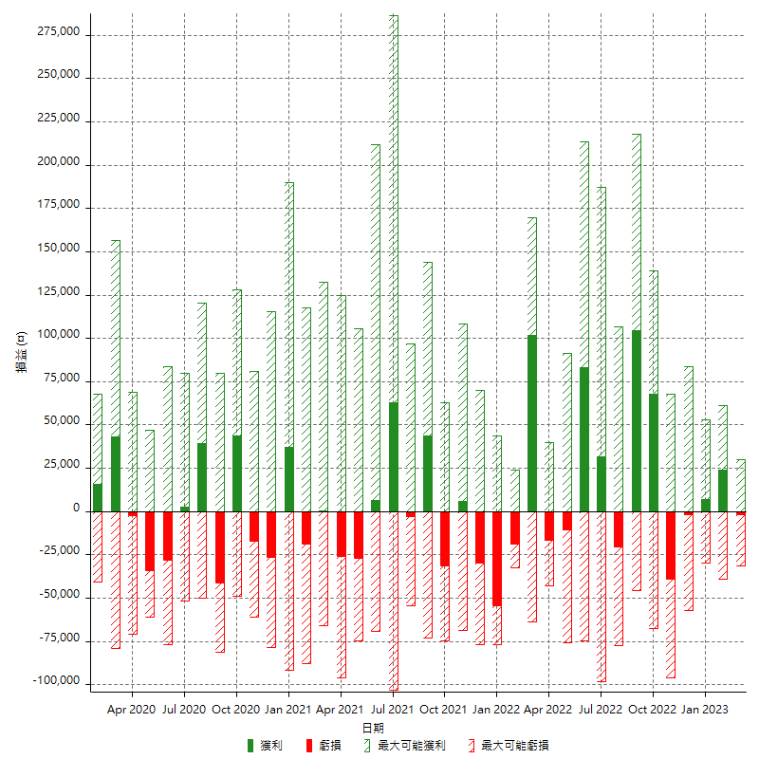

每月獲利和虧損 (%)

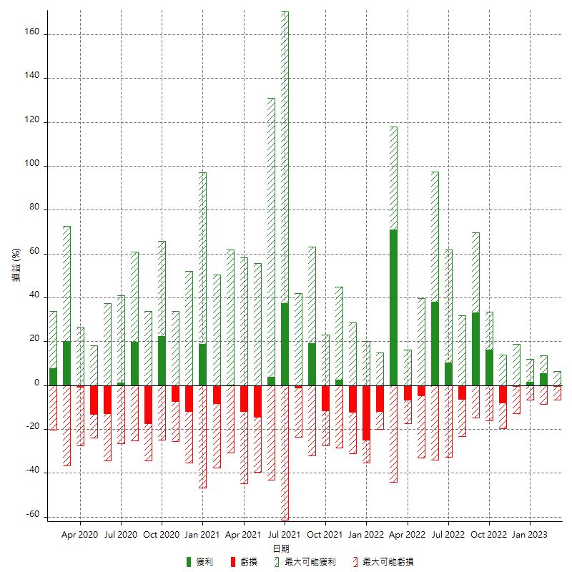

每月累積淨利

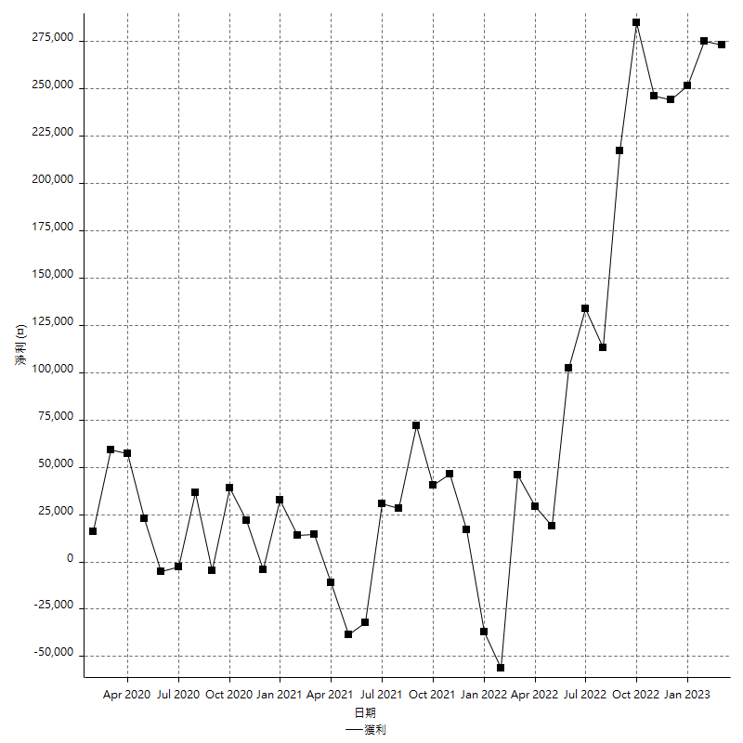

每月平均獲利

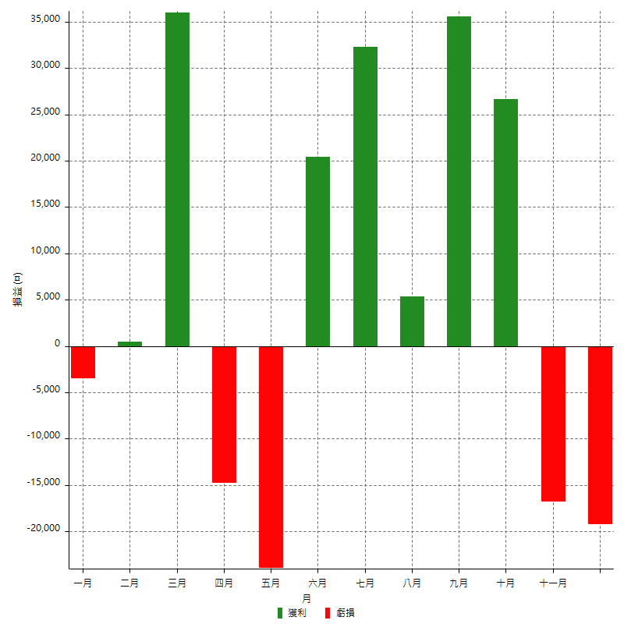

年獲利和虧損

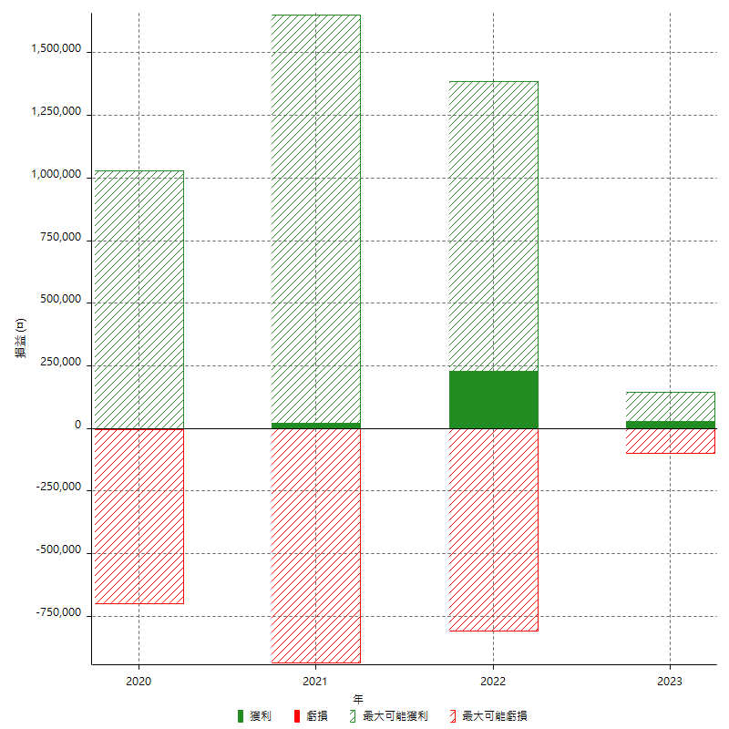

年獲利和虧損 (%)

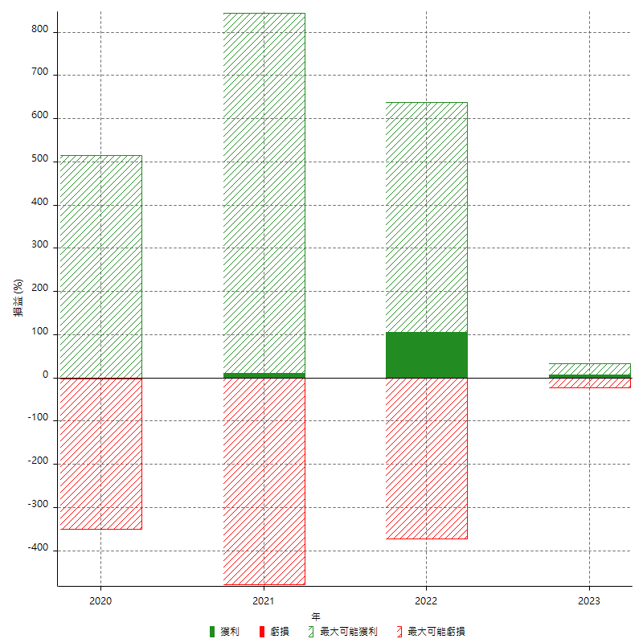

每年累積淨利

